#01_사용자 feedback
No |  | 일자 | 위치 | 내용 | 답변
 | 신재익 | 2026-04-14 | 신규 프로젝트 - 클라이언트 기본정보 | 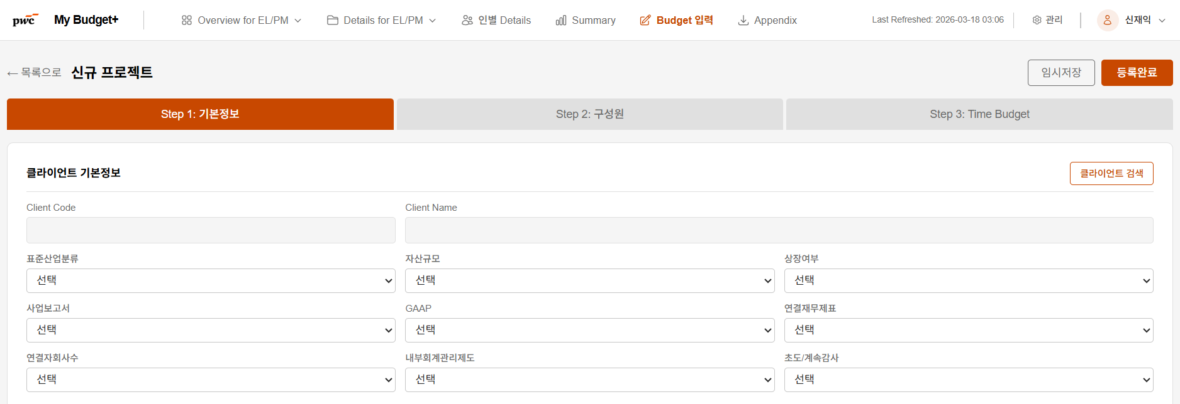 비감사업무의 경우 표준산업분류, 자산규모, 상장여부 3가지 항목만 유지하고, 나머지 6개 항목은 비활성화 요청드립니다. | 수정 완료 (S1) 비감사 프로젝트는 Step 1 에서 3개 필드(표준산업분류 / 자산규모 / 상장여부) 만 표시되고, 나머지 6개는 숨김 처리됩니다. 프로젝트 state 에는 기존 값이 보존되어 service_type 을 AUDIT 로 되돌리면 복원됩니다. Commit: a32b0b4 feat(s1): Step1 conditional fields — non-audit shows only 3 client fields
 | 나형우 | 2026-04-16 | Step2 -FLDT 구성원 | Activity 매핑에서 drop down 메뉴가 감사기준으로만 활성화되어있습니다. 비감사 activity가 추가되어야 할 것 같습니다. | 수정 완료 (S1) `files/비감사 Activity 표준화_260420.xlsx` 의 7개 비감사 서비스 (AC/IC/ESG/VAL/TRADE/ACT/ETC) activity 257 행을 ServiceTaskMaster 에 import 했습니다. Step 2 Activity 매핑 드롭다운이 service_type 별 `/master/activity-mapping` 응답 기반으로 동적 생성됩니다. Commit: c7cf2bb, fc164cf, dc44fcd
 | 김미진 | 2026-04-16 | budget 입력시 -협업유무, 직급별 시간 입력(PM,Staff) | 협업코드도 있어, 1) 협업유무 및 2) PM, staff외에 예산 수립시 고려(time code 생성시 입력값)되는 직급별 입력 값을 넣을 수 있는지 궁금합니다. 예산 CM 등은 직급별 단가를 고려하여 산정되고 있어서, 이 점 들이 고려될 수 있는지 궁금합니다. | 🔜 Backlog 처리 (별도 sub-project 필요) 직급별 단가 모델 및 협업 코드는 신규 도메인 모델 (rate table + time code 규칙) 이 필요해 재무팀 인터뷰 후 별도 진행 예정입니다. `docs/superpowers/specs/_backlog.md` 에 상세 기록됨. Commit: d2f04c4 docs(s6): backlog doc for #14 직급별 단가 + 협업 코드 (deferred)
 | 홍상호 | 2026-04-17 | step1 기본정보 | AI assistant 버튼과 다음 버튼이 겹쳐서, 다소 불편함이 있습니다. | 수정 완료 (S3) Step 3 toolbar 를 `flex-wrap` + `mb-3` 로 재구성해 AI Assistant 버튼과 다음 단계 버튼이 겹치지 않도록 조정했습니다. 하단 네비게이션에 `z-10` + 테이블 `pb-24` 적용. Commit: 9853106 fix(s3): Step3 button layout + duplicate key React warnings (#15 #17)
 | 홍상호 | 2026-04-17 | step2 기본정보 | 구성원별로 Activity 의 경우 비감사에는 없어도 되지 않을까 합니다. | 수정 완료 (S1) Step 2 구성원별 Activity 매핑을 optional 로 완화. 비감사 서비스에서는 드롭다운이 유지되지만 비워두고 다음 단계로 진행 가능합니다. Commit: dc44fcd feat(s1): Step2 activity dropdown dynamic per service_type (#13 #16)
 | 홍상호 | 2026-04-17 | Issue | error 문구 발생 | 수정 완료 (S3) Step 3 의 `filteredUnits.map` 및 `budgetUnits.filter(...).map` 에서 key 를 `${idx}-${unit_name}` 조합으로 변경해 React duplicate key 경고를 제거했습니다. Commit: 9853106 fix(s3): Step3 button layout + duplicate key React warnings (#15 #17)
 | 홍상호 | 2026-04-17 | step3 | AI 추천, AI 검증 버튼 활성화 되어 있으나 클릭시 실패 문구 팝업 | 수정 완료 (S3) 백엔드 `/budget-assist/suggest` 가 config 미설정 시 503, LLM 실패 시 502 를 반환하고 `detail` 필드에 사용자 친화적 원인을 포함합니다. 프론트 alert 에도 `data.detail` 을 그대로 노출합니다. Commit: d7f9721 fix(s3): budget_assist returns 503/502 (#18 #42) Commit: d9f38c5 feat(s3): surface AI endpoint error detail in alert (#18 #42)
 | 홍상호 | 2026-04-17 | step3 | 현재는 월단위 인데, 표준감사처람 분기 단위등도 선택 가능하면 좋을 것 같습니다. | 수정 완료 (S5) Step 3 toolbar 에 [월] [분기] 토글 추가. 분기 모드는 4개 컬럼 (1Q~4Q) 의 3개월 합산을 read-only 로 표시합니다. 입력은 여전히 월 단위. Commit: ee82ff1 feat(s5): Step3 월/분기 view toggle (#19)
 |  |  |  | 표감의 budget 처럼 엑셀로 올릴수 있는 방식이 있으면 좋을 것 같습니다(테스트 항목에는 있으나, 엑셀을 올리거나 다운받는 기능이 없습니다) | 🗑 사용자용 Excel 기능 제거됨 (S8 — 2026-04-29) S8 사이클에서 다음 사용자용 Excel I/O 모두 제거: - Backend: excel_parser, excel_export, budget_upload.py, export.py 모듈 삭제 - Backend: budget_input.py 의 Excel endpoints (members/template export·upload, blank-export) 삭제 - Frontend: Appendix 페이지 + 사이드바 메뉴 + Step 2/3 Excel 버튼 제거 - 약 -1,830 LOC 순감 대신 Step 3 그리드 UX 강화 (S8 신규): - Sticky 헤더 + 좌측 4 column + 우측 합계 column - 분배 도우미 (균등 / 기말 / 유사회사 비율) - 실시간 검증 + cell highlighting + 진행률 bar - 검색 input + 대분류 접기/펼치기 + sessionStorage 영속성 PR: https://github.com/ksyjerry/my_budget/pull/9 원래 답변 (영역 5): Step 3 toolbar Excel 다운/업로드 버튼 + GET/POST endpoint 추가.
 |  |  |  | 비감사의 경우 업무 시작 시점이 4월~차기년도 3월로 동일하지 않으므로 D, D+1 등으로 변경하는것이 맞지 않을까 합니다. | 수정 완료 (S5) `project.fiscal_start` 기반 동적 MONTHS 생성 helper 추가. 비감사 프로젝트는 시작일을 자유롭게 설정 가능 (예: 2026-06 시작 → 2026-06 ~ 2027-05). `frontend/src/lib/budget-constants.ts` 의 `generateMonths` / `generateMonthLabels` 사용. Commit: 182ceb0 feat(s5): Step3 Excel buttons + fiscal_start-based dynamic MONTHS
 |  |  |  | 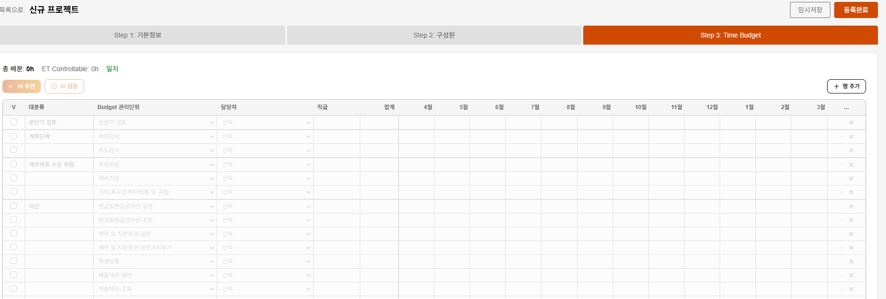 Time budget 입력시 최초에는 비활성화 목록이 여러 개 있어서 하나씩 클릭하는 방식인데, 임시저장하고 새로 고침시 시간이 있는 budget 남고 다 삭제되었습니다. V 표시하지 않은 항목은 새로고침하면 사라지는 것 같습니다.(유지되어야 할것으로 보입니다) [처음] [임시저장후] | 수정 완료 (S5) Step 3 저장 필터를 `r.enabled` → `r.enabled || hasNonZeroHours(r)` 로 변경. 사용자가 V 표시한 행 또는 시간 입력한 행은 budget_details 에 저장되고, 새로고침 시 load 로직이 enabled=true 로 복원합니다. Commit: ff98086 fix(s5): Step3 임시저장 시 enabled+hours rows 보존 (#22)
 | 홍상호 | 2026-04-17 | 로그인 | 1. 사번만 입력시 접속이 가능하여, 다른 사람 사번으로 조회가 가능합니다 | ⚠️ 부분 완화 (S0) — Azure AD 전환 시 근본 해결 empno-only 로그인은 유지 (원래 설계). 다만: - sessions + login_log 테이블 추가 - 모든 로그인 시도 (성공/실패/IP/UA/reason) 를 감사 로그에 기록 - 재직자 (emp_status='재직') 만 로그인 허용 근본 해결은 Azure AD SSO 전환 후 가능. 세션·권한 레이어는 이미 Azure AD 도입 준비 완료. Commit: daea426, 6c86494 (+ 13 more S0 commits)
 | 홍상호 | 2026-04-17 | Overview | 1. Overview에 Actual 시간 합계 오류(Fulcurm 및 QRP time 집계 안됩니다) | 수정 완료 (S2) `budget_service.staff_empnos` 를 "budget 있는 empno ∪ TMS 에서 본 empno" 로 확장. `azure_service.get_project_empnos` 헬퍼 신규 추가. STAFF TIME 합계에 Fulcrum/QRP worker 의 TMS 시간 포함됨. Commit: ba8e1d8 feat(s2): include unbudgeted staff TMS time (#24 #25)
 | 홍상호 | 2026-04-17 | Overview | 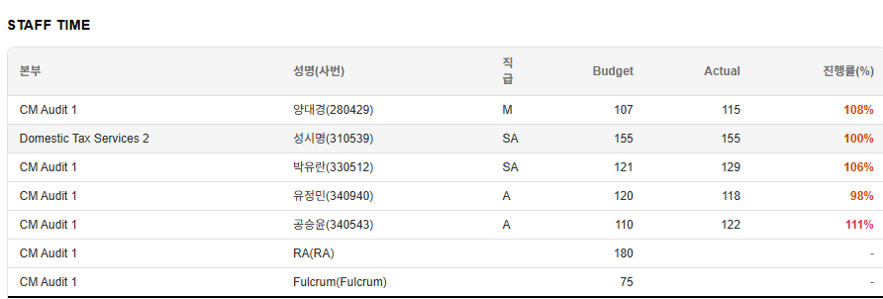 STAFF Time 의 경우 budget 입력되지 않은 인원은 집계되지 않습니다(하기 data에는 budget을 기록한 인원만 actual이 집계됨) | 수정 완료 (S2) — #24 와 동일 fix Budget 없는 empno 도 STAFF TIME 에 포함되도록 staff_empnos 확장. Commit: ba8e1d8
 | 홍상호 | 2026-04-17 | Overview | EL/PM/QRP Time 에서 특정 프로젝트를 check 했을때와 프로젝트 check 하지 않을때 PM시간이 다르게 나옵니다. [프로젝트 선택시] [프로젝트 선택하지 않았을때] PM 시간 이 다릅니다. | 수정 완료 (S2) `azure_service.py:390` 의 `by_project_empno[(pc, emp)] += t` 중복 누적 라인 제거. empno 가 role_set (EL/PM/QRP) 과 staff_set 양쪽에 포함될 때 2배로 누적되던 버그 수정. Commit: d47cf72 fix(s2): remove double aggregation of PM actuals in overview (#26)
 | 김지민 | 2026-04-17 | 신규 프로젝트 - 프로젝트 정보 | 서비스 분류를 "ESG"로 바꾼 후 프로젝트를 검색하여 입력하면 서비스 분류가 다시 "감사"로 바뀌어 있습니다. 프로젝트 코드를 입력한 후에도 서비스 분류가 유지되면 좋을 것 같습니다. | 수정 완료 (S1) `ProjectSearchModal` 의 onSelect 에서 `service_type: (p.service_type) || "AUDIT"` → `(p.service_type) || project.service_type || "AUDIT"` 로 변경. 사용자가 선택한 service_type 이 Azure 응답에 값이 없어도 보존됩니다. Commit: 7ddff3b fix(s1): preserve user-selected service_type (#27 #28)
 | 신승엽 | 2026-04-17 | 신규 프로젝트 - 프로젝트 정보 | 22과 동일하게 "통상자문"으로 서비스를 넣어도 분류가 다시 감사로 나옵니다 | 수정 완료 (S1) — #27 과 동일 fix 통상자문 포함 모든 비감사 service_type 이 프로젝트 선택 후 보존됩니다. Commit: 7ddff3b
 | 신승엽 | 2026-04-17 | 신규 프로젝트 - 프로젝트 정보 | 클라이언트 정보를 입력하면 자산규모나, 상장여부 등이 자동으로 끌려오게 하면 편리할 것 같습니다 | 수정 완료 (S1) 신규 엔드포인트 `GET /api/v1/budget/clients/{code}/info` 추가. Client/Project 검색 후 선택 시 자동 호출되어 빈 필드만 채움 (사용자가 입력한 값은 덮어쓰지 않음). Commit: 7492ffd, ca49d18
 | 신승엽 | 2026-04-17 | 신규 프로젝트 - 프로젝트 정보 | 시간 배분시 "출장시간"이 있고 이를 입력하면 ET controllable budget에서 차감됩니다. 시간 배분 대상은 팀내 Role에 따른 인원인데, 출장시간이 이와 동일하게 처리되는 것은 Level이 안맞는 것 같습니다 | 시각적 분리 완료 (S3) — 백엔드 계산은 기존 유지 Step 1 시간 배분을 2개 그룹으로 나눴습니다: - 팀 구성원별 시간 (AX/DX, QRP, RM, FLDT-EL/PM, RA-EL/PM, Fulcrum, RA-Staff, Specialist) - 기타 차감 항목 (출장시간 단독) "* 출장시간도 ET 잔여 시간에서 차감됩니다." 안내 문구 추가. Commit: e2d3d7a feat(s3): ET Controllable tooltip/label + travel_hours separated
 | 신승엽 | 2026-04-17 | 신규 프로젝트 - 프로젝트 정보 | ET controllabe budget이 잔여시간인 것은 좋은데, 명칭을 알기 쉽게 바꾸고, 잔여시간 입니다 라던지, 설명이 있으면 좋을 것 같습니다. | 수정 완료 (S3) 라벨 변경: "ET Controllable Budget" → "ET 잔여 시간 (Controllable Budget)". ⓘ 툴팁 추가: "총 계약시간 − (AX/DX + QRP + ...) = FLDT 구성원이 집행할 수 있는 실제 Budget 시간". 값이 음수일 때 빨간색 + 경고 메시지. Commit: e2d3d7a
 | 나형우 | 2026-04-18 | appendix | Appendix 에서 파일 다운로드시 프로젝트별 구분없이 전사프로젝트(또는 본인담당 전체 프로젝트)가 다운로드가 되고 있는데, 프로젝트를 선택하여 다운로드할 수 있도록 설정부탁드립니다. | 🗑 Appendix 페이지 자체 제거됨 (S8 — 2026-04-29) Appendix 페이지의 모든 Excel 다운로드 기능이 사용자 요구로 제거 — 사이드바 메뉴도 제거됨. 원래 fix (영역 6): 프로젝트 dropdown 추가하여 선택적 다운로드. PR: https://github.com/ksyjerry/my_budget/pull/9
 | 나형우 | 2026-04-18 | Budget 업로드 | 현재 budget 업로드버튼이 비활성화 되어있는 상태이기는 하나, 업로드용 template을 다운받을수 있으면 좋겠습니다. | 🗑 사용자용 Excel 기능 제거됨 (S8 — 2026-04-29) S8 사이클에서 다음 사용자용 Excel I/O 모두 제거: - Backend: excel_parser, excel_export, budget_upload.py, export.py 모듈 삭제 - Backend: budget_input.py 의 Excel endpoints (members/template export·upload, blank-export) 삭제 - Frontend: Appendix 페이지 + 사이드바 메뉴 + Step 2/3 Excel 버튼 제거 - 약 -1,830 LOC 순감 대신 Step 3 그리드 UX 강화 (S8 신규): - Sticky 헤더 + 좌측 4 column + 우측 합계 column - 분배 도우미 (균등 / 기말 / 유사회사 비율) - 실시간 검증 + cell highlighting + 진행률 bar - 검색 input + 대분류 접기/펼치기 + sessionStorage 영속성 PR: https://github.com/ksyjerry/my_budget/pull/9 원래 답변 (영역 5+6): blank-export endpoint + Budget 입력 목록 페이지 빈 Template 버튼.
 | 서보경 | 2026-04-20 | 로그인화면 | 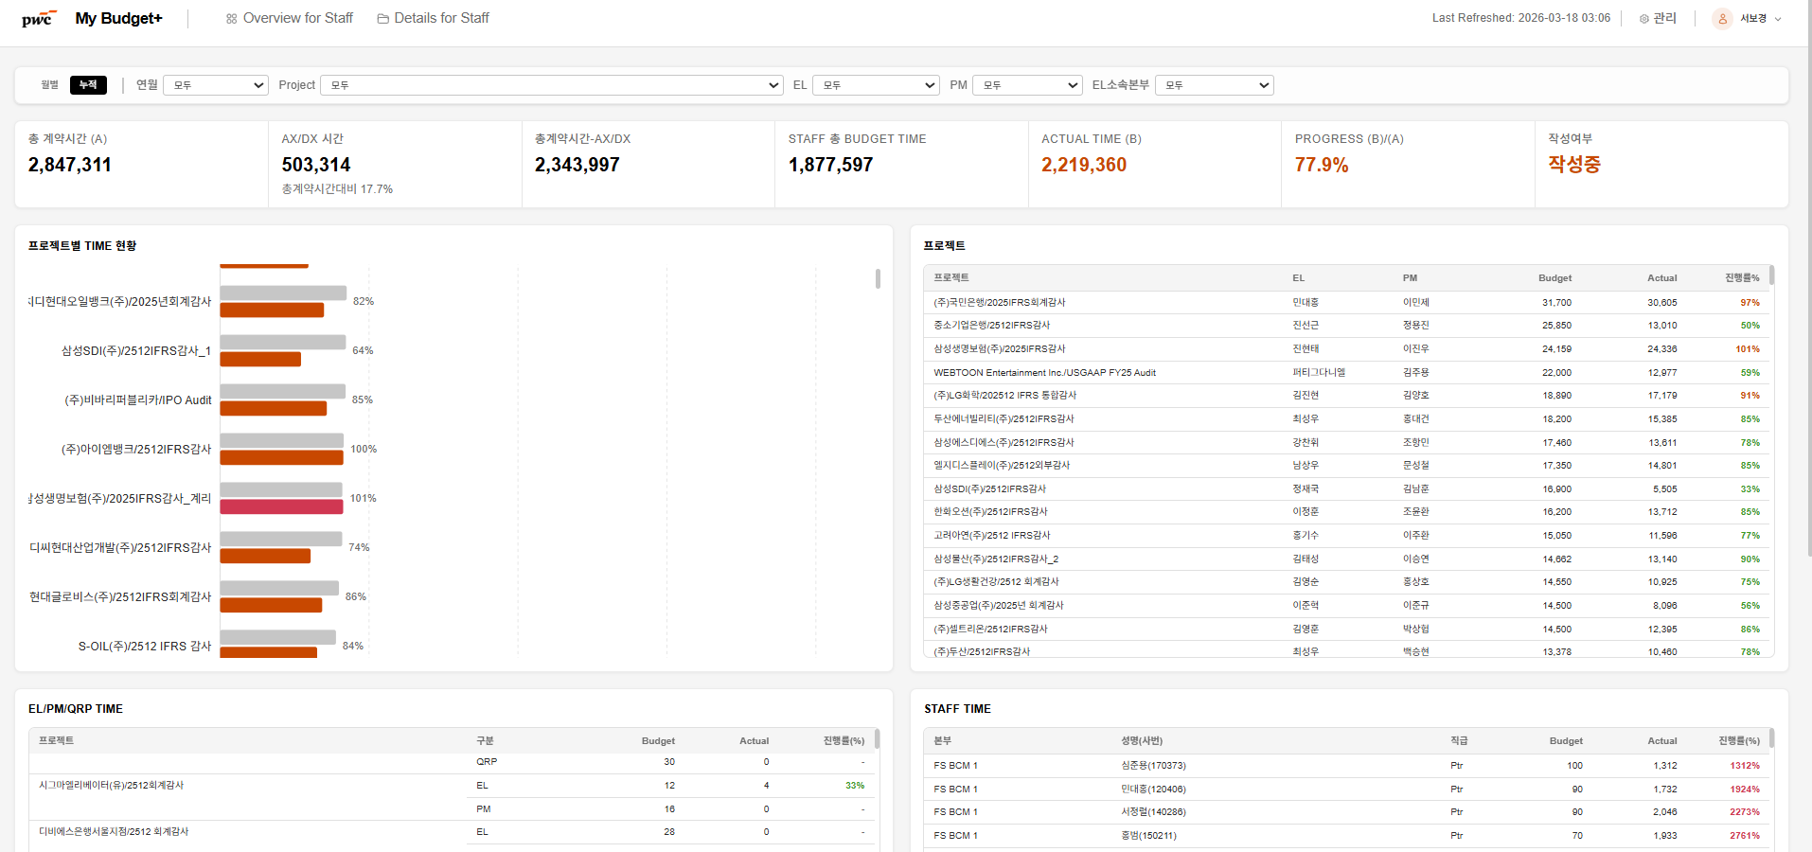 노트북 재시작 후 링크에 접속하니 별도 로그인 없이 모든 감사의 버짓이 조회되는 창이 뜹니다. 신규 로그인 화면으로 접속되도록 수정이 필요합니다. | 수정 완료 (S0) 세션 기반 인증 구조로 재설계: - 쿠키는 Max-Age 미설정 (브라우저 세션 쿠키) → 브라우저 종료 시 소멸 - 서버 측 `sessions` 테이블의 `expires_at` 로 8시간 절대 만료 - 재부팅 후 재방문 시 로그인 화면으로 이동 Commit: 6c86494 feat(s0): cookie-based get_current_user + role/resource guards Commit: 809ac96 feat(s0): rewrite /auth endpoints with cookie-based sessions
 | 서보경 | 2026-04-20 | UI | 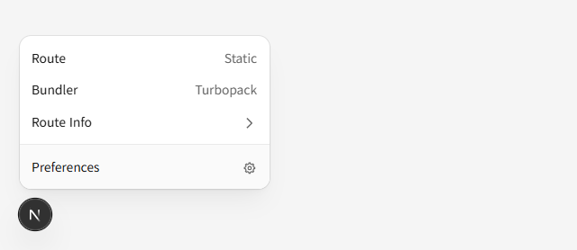 하단에 dev tool 조회되는데, user입장에서 불필요하므로 UI에서 제외하는 게 적절할 것 같습니다 | 수정 완료 (S0) 근본 원인: `docker-compose.yml` 의 frontend `command: npm run dev` — 프로덕션에서도 dev 서버가 실행됨. 변경: `sh -c "npm run build && npm run start"` 로 교체. Playwright `task-auth-prod-overlay.spec.ts` 로 회귀 방지. Commit: 01e61d7 chore(s0): ensure production deploy runs next start (#35)
 | 서보경 | 2026-04-20 | 신규 프로젝트 - Step 1 | QRP 존재하는 감사클라이언트 호출 시, QRP 정보가 공란으로 확인됩니다. QRP정보 호출이 어렵다면 QRP는 수기 기재 가능하도록 활성화 필요할 것 같습니다. | 확인 완료 (S3) QRP 필드는 이미 editable (NumberField + onChange). 공란 인식은 일부 프로젝트가 QRP empno 미저장 상태 때문. - 라벨 변경: "QRP 시간" → "QRP 시간 (수기 입력 가능)" - placeholder 추가: "QRP 사번 입력 또는 검색" Commit: 7750da8 feat(s3): QRP field label/placeholder indicates manual entry OK (#36)
 | 서보경 | 2026-04-20 | 신규 프로젝트 - Step 1 | 클라이언트 검색 지정하지 않고 프로젝트 검색만으로도 클라이언트 정보를 호출할 수 있다면 좋을 것 같습니다. (현재 클라이언트 검색 미수행하고 프로젝트 검색 시, non project 코드만 조회됨) | 수정 완료 (S3) `ProjectSearchModal` onSelect 를 async 로 변경. 프로젝트 선택 시 `p.client_code` 가 있으면 `/api/v1/budget/clients/{code}/info` 를 호출해 9개 클라이언트 필드를 자동 채움. 기존에 사용자가 입력한 값은 보존 (빈 필드만 채움). Commit: ca57b8e feat(s3): ProjectSearch onSelect auto-fills client info (#37)
 | 서보경 | 2026-04-20 | 신규 프로젝트 - Step 1 | 시간 배분 란에 1. 음(-)의 숫자도 기재됩니다. 음의 숫자 기재 시, 그리고 총 계약시간<AX/DX...등 차감항목임에 따라 controllable budget이 음의 숫자로 산출될 경우, 에러메시지 추가되면 좋을 것 같습니다. 또한 숫자는 천 단위로 입력되도록 서식 수정되면 가독성이 높아질 것 같습니다. | 수정 완료 (S3) `NumberField` 컴포넌트에 `min` / `max` / `allowNegative` / `step` props 추가. Step 1 시간 배분 필드 모두 `min={0}` 적용. ET Controllable 이 음수일 때 "⚠ 차감 항목 합계가 총 계약시간을 초과합니다" 경고 표시. readOnly 필드는 `toLocaleString('ko-KR')` 로 천단위 구분자 표시. Commit: e5cf3ff feat(s3): NumberField min/allowNegative + comma display
 | 서보경 | 2026-04-20 | 신규 프로젝트 - Step 2 | 퇴사, 휴직 인원 등 사번 호출이 불가한 인원 기재 시 "사번이 존재하지 않는 인원"이라는 에러 메시지가 뜨면 좋을 것 같습니다. | 수정 완료 (S4) - 백엔드 `/employees/search` 에 `emp_status == '재직'` 필터 추가 (기본). `include_inactive=true` 파라미터로 해제 가능 - 응답에 `emp_status` 필드 포함 - 프론트 EmployeeSearch onSelect 에서 `emp_status !== '재직'` 시 alert: "사번 X 은(는) 현재 재직 중인 직원이 아닙니다. 퇴사/휴직 상태입니다." Commit: 4d63bb8 feat(s4): /employees/search filters active + returns emp_status (#39) Commit: 511cd36 feat(s4): Step2 Excel export/upload UI + Enter autocomplete + inactive guard
 | 서보경 | 2026-04-20 | 신규 프로젝트 - Step 2 | Excel import/export 기능이 있으면 일괄 수정 시 효율적일 것 같습니다. | 🗑 사용자용 Excel 기능 제거됨 (S8 — 2026-04-29) S8 사이클에서 다음 사용자용 Excel I/O 모두 제거: - Backend: excel_parser, excel_export, budget_upload.py, export.py 모듈 삭제 - Backend: budget_input.py 의 Excel endpoints (members/template export·upload, blank-export) 삭제 - Frontend: Appendix 페이지 + 사이드바 메뉴 + Step 2/3 Excel 버튼 제거 - 약 -1,830 LOC 순감 대신 Step 3 그리드 UX 강화 (S8 신규): - Sticky 헤더 + 좌측 4 column + 우측 합계 column - 분배 도우미 (균등 / 기말 / 유사회사 비율) - 실시간 검증 + cell highlighting + 진행률 bar - 검색 input + 대분류 접기/펼치기 + sessionStorage 영속성 PR: https://github.com/ksyjerry/my_budget/pull/9 원래 답변 (영역 4): /members/export, /members/upload + Step 2 상단 Excel 버튼.
 | 서보경 | 2026-04-20 | 신규 프로젝트 - Step 3 | 음(-)의 숫자도 기재됩니다. 숫자를 0.25단위로, 0~300까지의 숫자만 기재할 수 있도록 범위 지정하는 것이 좋을 것 같습니다. | 수정 완료 (S5) Step 3 월 cell NumberField 에 `max={300}` + `step={0.25}` 추가 (min=0 은 이미 있음). NumberField 컴포넌트가 max clamp 지원. Commit: a6d928c feat(s5): NumberField max prop + month cell max=300 step=0.25 (#41)
 | 서보경 | 2026-04-20 | 신규 프로젝트 - Step 3 | AI 검증, 추천 구동 시 "실패"화면이 뜹니다. 관련 로직 재점검 요청드립니다. | 수정 완료 (S3) — #18 과 동일 fix Step 3 AI 검증/추천 실패 시 503/502 + `data.detail` 메시지 표시. Commit: d7f9721, d9f38c5
 | 서보경 | 2026-04-20 | 신규 프로젝트 - Step 3 | Excel import/export 기능이 있으면 일괄 수정 시 효율적일 것 같습니다. | 🗑 사용자용 Excel 기능 제거됨 (S8 — 2026-04-29) S8 사이클에서 다음 사용자용 Excel I/O 모두 제거: - Backend: excel_parser, excel_export, budget_upload.py, export.py 모듈 삭제 - Backend: budget_input.py 의 Excel endpoints (members/template export·upload, blank-export) 삭제 - Frontend: Appendix 페이지 + 사이드바 메뉴 + Step 2/3 Excel 버튼 제거 - 약 -1,830 LOC 순감 대신 Step 3 그리드 UX 강화 (S8 신규): - Sticky 헤더 + 좌측 4 column + 우측 합계 column - 분배 도우미 (균등 / 기말 / 유사회사 비율) - 실시간 검증 + cell highlighting + 진행률 bar - 검색 input + 대분류 접기/펼치기 + sessionStorage 영속성 PR: https://github.com/ksyjerry/my_budget/pull/9 원래 답변 (영역 5): Step 3 Time Budget Excel 업/다운로드 + round-trip 일관성.
 | 서보경 | 2026-04-20 | 신규 프로젝트 - Step 3 | 입력 초기화 버튼 추가되면 좋을 것 같습니다. | 수정 완료 (S5) Step 3 toolbar 에 "🔄 초기화" 버튼 추가. 클릭 시 confirm 후 모든 행의 enabled/empno/hours 를 reset. Commit: abdbc28 feat(s5): Step3 toolbar 초기화 button (#44)
 | 서보경 | 2026-04-20 | appendix | 각 View의 데이터를 CSV 파일로 다운로드할 수 있습니다. > 각 View의 데이터를 XSLX 파일로 다운로드할 수 있습니다. 수정 필요합니다 | 🗑 Appendix 페이지 자체 제거됨 (S8 — 2026-04-29) 원래 fix (영역 6): Appendix 페이지 안내 문구 "CSV → XLSX" 변경 + 실제 다운로드도 xlsx 통일. PR: https://github.com/ksyjerry/my_budget/pull/9
 | 신승엽 | 2026-04-20 | 신규 프로젝트 - Step 2 | 이전단계로 넘어가면 모두 reset 되고 초기 화면으로 전환됨 | 수정 완료 (S4) 실제 근본 원인 발견: 1. 임시저장 시 `router.replace(/budget-input/{new_code})` 가 페이지 컴포넌트를 remount 시켜 step 이 1 로 reset 됨 2. Excel 업로드 후 `window.location.reload()` 가 전체 페이지 리로드 수정: URL 에 `?step=N` 으로 step 보존 + Excel 업로드 후 callback 으로 멤버만 재로드. Commit: e174e2c fix(s4): preserve wizard step and state when navigating (#46)
 | 신승엽 |  | 신규 프로젝트 - Step 3 | 통상자문의 경우 새항 추가가 되지 않음 | 수정 완료 (S1) 근본 원인: ServiceTaskMaster 에 통상자문 (TRADE) 의 budget units 이 시드되지 않아 "+ 행 추가" 모달의 대분류 드롭다운이 비어있음. 수정: 비감사 Activity Excel import 로 TRADE 에 35 행 seed. 추가로 categories empty 시 버튼 disable + 툴팁 "해당 서비스의 관리단위가 아직 설정되지 않았습니다. 관리자에게 문의하세요" 가드. Commit: c7cf2bb (seed), 4cea106 (guard)
 | 서보경 | 2026-04-20 | 기타 | Chrome에서 신재익 이사님으로 로그인 한 후, 해당 링크를 Edge에서 실행했더니 서보경 ID로 로그인된 화면이 조회됩니다. 앱 변경 시 로그인화면으로 이동되거나, 기존 로그인정보가 동일하게 호출되어야 할 것 같습니다. 그리고 현재 서보경 ID는 PM/EL view가 없는데, Edge로 이동하니 신규 프로젝트 입력이 가능합니다. [Chrome] [Edge] | 수정 완료 (S0) 두 가지 근본 원인 해결: 1. httpOnly 세션 쿠키는 브라우저별로 독립 (localStorage 와 달리 자동 공유 안 됨) 2. 모든 쓰기 API 에 서버측 권한 가드 (`require_elpm`, `require_admin`, `assert_can_modify_project`) 적용 — Staff 계정이 URL 로 `/budget-input/new` 접근해도 백엔드가 403 으로 차단 18 개 쓰기 endpoint 가 가드됨. Playwright 회귀 테스트 포함. Commit: fcded76 feat(s0): require EL/PM or admin for all write endpoints
 | 서보경 | 2026-04-20 | Overview | 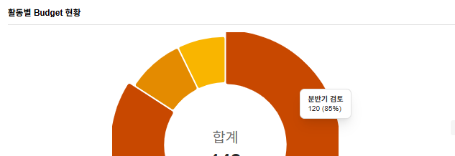 도넛 표 클릭 시 세부 프로젝트명이 조회되면 유용한 정보가 될 것 같습니다 | 수정 완료 (S2) Overview 도넛 차트에 `onSegmentClick` 핸들러 바인딩. 클릭 시 `selectedCategory` state 가 설정되어 하단 "Budget 관리단위별 Status" 테이블이 해당 category 만 필터링하여 표시. "✕ {category} 필터 해제" 버튼으로 초기화. Commit: 3f22a76 feat(s2): donut segment click drill-down filters category table (#49)
 | 서보경 | 2026-04-20 | Details for staff | 대분류명 감사/세무/자문으로 기재되어 있는데, 등록된 프로젝트 중 세무가 없습니다. 대분류명 필터 기능 점검 필요해보입니다. | 수정 완료 (S2) `/filter-options` 엔드포인트가 DB 에 실제 등록된 service_type 만 `service_types: [{value, label}, ...]` 로 반환. "세무" 처럼 등록 안 된 코드는 드롭다운에 노출되지 않음. Commit: 640b2f3, 74516d9
 | 서보경 | 2026-04-20 | Details for staff | 대분류명 수정하여도 프로젝트 조회 뷰가 변경되지 않습니다. (EL, PM필터기능은 확인함) | 수정 완료 (S2) `/overview` 엔드포인트에 `service_type` 쿼리 파라미터 추가. `get_overview_data` 가 `Project.service_type` 으로 필터링. 프론트 필터 state 에 `service_type` 추가 + FilterBar 드롭다운 연결. Commit: 640b2f3, 6a5e17c
 | 서보경 | 2026-04-20 | Budget 입력 | "등록완료" 수행 시, 필수값에 누락이 있다면 "~~ 항목이 누락되었습니다"라는 안내항목 추가되면 좋을 것 같습니다 | 수정 완료 (S5) `saveAll` 함수의 `status === '작성완료'` 분기에 validation 추가: 1. 담당자 미지정 N건 (enabled rows 중 empno 빈 행) 2. 시간 미입력 N건 (enabled rows 중 월 hours 모두 0) 3. 시간 합계 ≠ ET 잔여시간 (차이 표시) alert 로 상세 안내 후 저장 차단. Commit: 0b12bdc feat(s5): saveAll validates 누락 fields when 작성완료 (#52)
 | 신승엽 | 2026-04-20 | 1. Summary 화면 진입 | 인원으로 특정 하려면, 검색이 되지 않고, 검색창에서 찾아야 함. 인원 정렬의 순서를 알 수 없음 | 수정 완료 (S6) Summary 화면 상단에 검색 input + 정렬 dropdown 추가. - 검색: 이름/사번 client-side filter - 정렬 옵션: 이름순(기본) / 직급순(P→MD→D→SM→M→SA→A→AA) / Budget 큰 순 / Actual 큰 순 Commit: 832ff8c feat(s6): Summary project search + sort controls (#53)
 | 김지민 | 2026-04-20 | 신규 프로젝트- step2: 구성원 | 구성원을 입력할 때 이름을 적으면 아래 구성원 목록이 나오는데 마우스로 해당 구성원을 클릭을 해야지만 입력이 됩니다. Enter 버튼을 눌렀을 때 첫번째 구성원이 자동으로 입력이 되면 좋을 것 같습니다. | 수정 완료 (S4) `EmployeeSearch` input 에 `onKeyDown` 핸들러 추가. Enter 키 눌렀을 때 결과 배열이 있으면 첫 번째 항목 자동 선택 + 드롭다운 닫기. 단, 선택 후 퇴사/휴직 emp_status 감지 시 alert 로 차단. Commit: 511cd36 feat(s4): Step2 Excel export/upload UI + Enter autocomplete + inactive guard (#39 #40 #54)
 | 김미진 | 2026-04-20 | 신규 프로젝트 - step1: 기본정보 |  초도/계속 감사 정보도 비감사의 경우 필수 값인가요? 고객정보 입력시, 표준산업분류 등의 정보가 자동 정보 입력될 수 있나? | 수정 완료 (S1) - 비감사에서 "초도/계속감사" 필드는 Step 1 UI 에서 숨김 (필수값 해제) - 신규 엔드포인트 `GET /api/v1/budget/clients/{code}/info` 로 클라이언트 선택 시 9개 필드 자동 채움 (빈 필드만) Commit: a32b0b4 (conditional), 7492ffd (endpoint), ca49d18 (autofill)
 | 김미진 | 2026-04-20 | 신규 프로젝트 - step1: 기본정보 | 중간 저장 기능이 있으면 좋을거 같습니다. 어느 부분까지 저장이 되었는지 확인할 길이 없네요. | 기존 기능 확인 완료 (S3 회귀 검증) Step 1/2/3 의 "임시저장" 버튼이 이미 존재하며 `saveAll(status="작성중")` 을 호출해 중간 저장 수행. Step 4 #46 fix 로 저장 후 현재 step 이 유지되므로 "어디까지 저장됐는지" 혼란 해소됨. 추가로 #52 fix 로 작성완료 시 누락 필드 명시 안내. Commit: e174e2c (step 보존), 0b12bdc (누락 안내)
 | 김지민 | 2026-04-22 | 신규 프로젝트 - step1: 기본정보 | 클라이언트 기본정보에서 처음 클라이언트를 선택한 후 다른 클라이언트로 바꾸면 기존 클라이언트의 정보(표준산업분류, 자산규모 등)이 그대로 입력되어 있습니다. 바뀐 클라이언트의 기입력된 정보가 있다면 해당 정보로 바뀌어야 하며 기입력된 정보가 없다면 "선택"으로 수정되어야 합니다. | ✅ 영역 3에서 fix 완료 (Step 1) ClientSearchModal onSelect의 base.X || info.X || "" 패턴 → info.X || c.X || "" 로 변경. 이전 클라이언트 정보 자동 clear. ProjectSearchModal에도 동일 stale-client 패턴 발견 → bonus fix 적용 (방어적). PR: https://github.com/ksyjerry/my_budget/pull/3 / Commit: 26ba537
 | 최성우 | 2026-04-22 | 신규 프로젝트 - step3: Time budget | 합계 칸이 밀려서 보이고 있습니다. | ✅ 영역 5에서 fix 완료 + S8에서 sticky 헤더 강화 영역 5: Step 3 grid 합계 행 colSpan 4 → 5 변경. 라벨이 cols 0-4 (checkbox/대분류/관리단위/담당자/직급) span, 합계 값이 col 5에 정렬. S8 (PR #9): position: sticky + border-collapse: separate 적용. 헤더/좌측 4 column/우측 합계 column 모두 sticky — 스크롤해도 정렬 흐트러짐 없음. PR: https://github.com/ksyjerry/my_budget/pull/5 / Commit: cc889df PR: https://github.com/ksyjerry/my_budget/pull/9 / Commit: 9c34f41 (sticky)
 | 최성우 | 2026-04-22 | Budget Tracking | 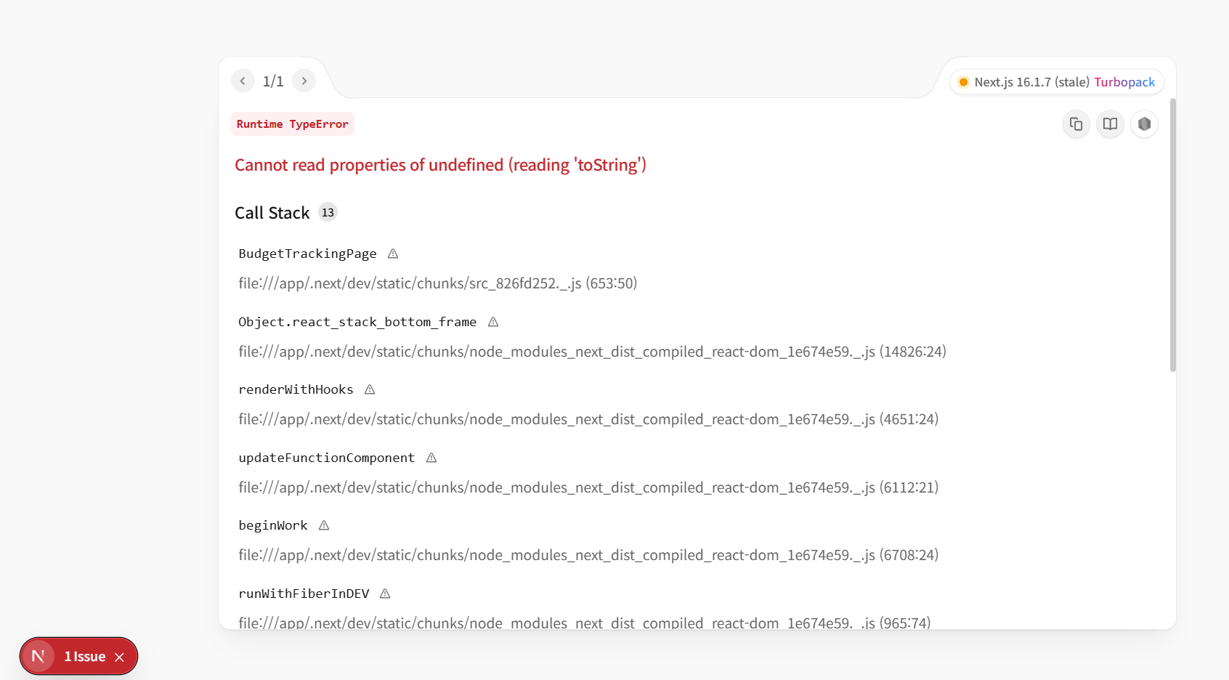 자료가 보이지 않거나, 다른 PM을 선택하는 경우 아래와 같이 오류 메시지가 뜹니다. | ✅ 영역 6에서 fix 완료 (Tracking + POL-08 (b)) Budget Tracking 화면 권한 가드 명확화: EL + admin (PM/Staff 차단). partner_access_config 와 정합. permission_matrix.yaml 에 tracking endpoints 추가 (영역 1 권한 매트릭스 확장). Provisional: POL-08 (b) — 김동환 외부 컨펌 대기. PR: https://github.com/ksyjerry/my_budget/pull/6
 | 최성우 | 2026-04-22 | Overview for EL/PM | Project 칸, PM칸 등 검색이 가능했으면 좋겠습니다. 현재는 선택만 가능합니다. | ✅ 영역 6에서 fix 완료 (Overview filter) Overview 화면 모든 필터 dropdown — 검색 input 추가 (Project/EL/PM 등). 클라이언트 사이드 case-insensitive 필터. PR: https://github.com/ksyjerry/my_budget/pull/6 / Commit: 9f8a498
 | 김지민 | 2026-04-22 | Overview for EL/PM | 작성완료된 프로젝트의 Time budget을 변경하고 싶은데 변경버튼이 없습니다. 변경이 가능했으면 좋겠습니다. 취소 기능 및 EL 승인 기능도 있었으면 좋겠습니다. | ✅ 영역 2에서 처리 완료 (POL-04 표준형 워크플로우) template_status 3단계 enum (작성중/작성완료/승인완료) + alembic 006 CHECK constraint. 신규 endpoints: POST /submit (PM), /approve (EL), /unlock (EL). 권한 가드 + Step 1/2/3 wizard에 워크플로우 버튼. Provisional: POL-04 (b) — 김동환 외부 컨펌 대기. PR: https://github.com/ksyjerry/my_budget/pull/2
 | 김미진 | 2026-04-22 | Budget 입력 | 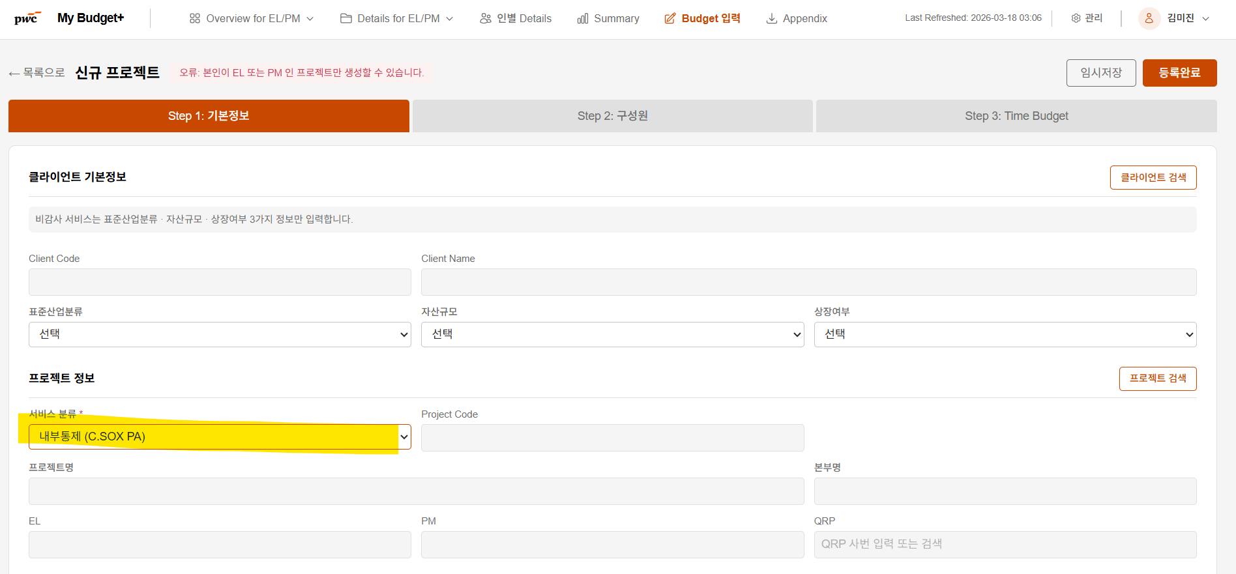 budget 입력을 클릭하면, 중간에 프로젝트 정보에서 비감사 항목을 클릭하면 고객정보 입력 란이 변경되고 있어, 직관적으로 프로젝트 정보를 상단으로 올릴수 있으면 좋겠습니다. | ✅ 영역 3 + S8 후속 fix 완료 (Step 1 레이아웃 재배치) 영역 3 (PR #3): Step1Form 섹션 순서 재배치 — "프로젝트 정보"를 "클라이언트 기본정보" 위로 이동. S8 후속 fix (PR #9, 2026-04-29): 사용자 추가 요청으로 최종 순서 재정렬: 1. 서비스 분류 (별도 최상단 섹션으로 분리) 2. 클라이언트 기본정보 3. 프로젝트 정보 4. 시간 배분 → 비감사 service_type 토글이 위쪽에 위치 + 클라이언트 정보가 프로젝트보다 먼저 나옴. PR: https://github.com/ksyjerry/my_budget/pull/3 / Commit: e3ec7c2 (영역 3) PR: https://github.com/ksyjerry/my_budget/pull/9 / Commit: 2dc48d1 (S8 후속)
 | 김미진 | 2026-04-22 | Budget 입력 | 잔금청구 완료된 항목은 프로젝트 조회가 안되는 것으로 확인했습니다.(추가 수정 불필요) | ✓ 현행 유지 — 사용자 의견대로 추가 수정 불필요 잔금청구 완료된 프로젝트는 Azure SQL 마스터(BI_STAFFREPORT_PRJT_V) status 변경되어 자동 제외됨. 영역 6 진입 시 status 필터링 회귀 가드 추가.
 | 김미진 | 2026-04-22 | Budget 입력 | 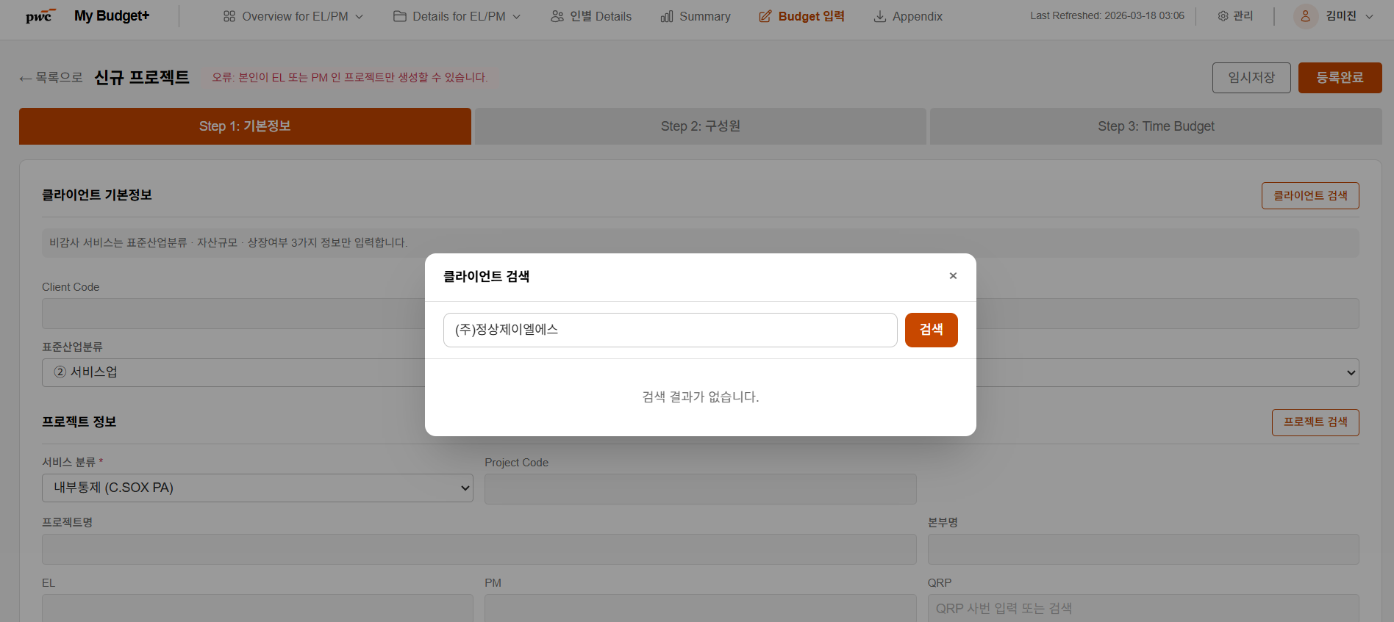 TBA 등록 이후 Budget 입력이 가능한 시점에 대한 Rule setting이 필요할 것 같습니다.(Daily basis batch면 좋을 것 같습니다.) | ✅ 영역 2에서 처리 완료 (POL-05 (d) 하이브리드) APScheduler _scheduled_tba_sync job — 매일 04:00 KST tracking._sync_tba_cache() 실행 + admin manual sync endpoint 유지. Provisional: POL-05 (d) — 김미진 외부 컨펌 대기. PR: https://github.com/ksyjerry/my_budget/pull/2
 | 김미진 | 2026-04-22 | Details for staff | 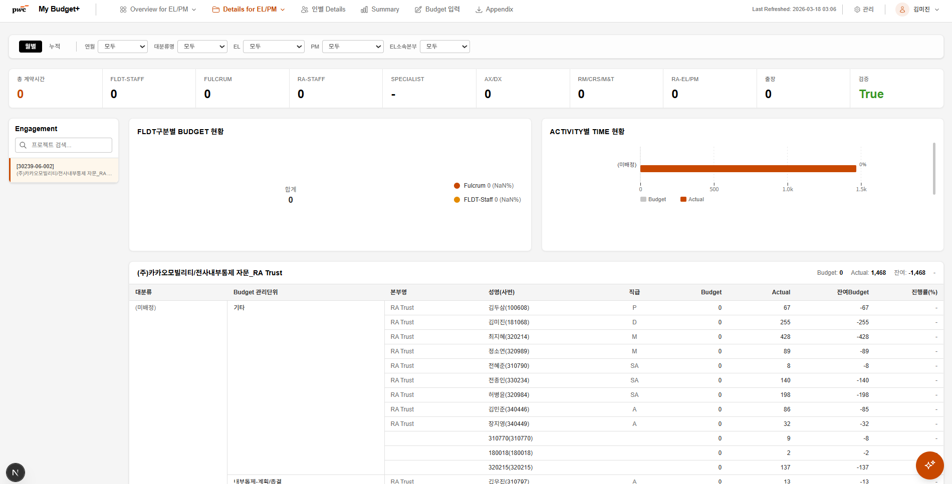 실제 Time을 기록한 인원 중 이름이 표시되지 않는 경우가 있습니다.(타los 인원들은 사번만 표기되는지? ) | ✅ 영역 6에서 fix 완료 (Details) Backend assignments — emp_name 비어있으면 placeholder ("이름 미등록 ({empno})"). 타 LoS 인원 fallback. frontend 도 동일 매핑. PR: https://github.com/ksyjerry/my_budget/pull/6 / Commit: 7655f6e
 | 김미진 | 2026-04-22 | Details for EL/PM | 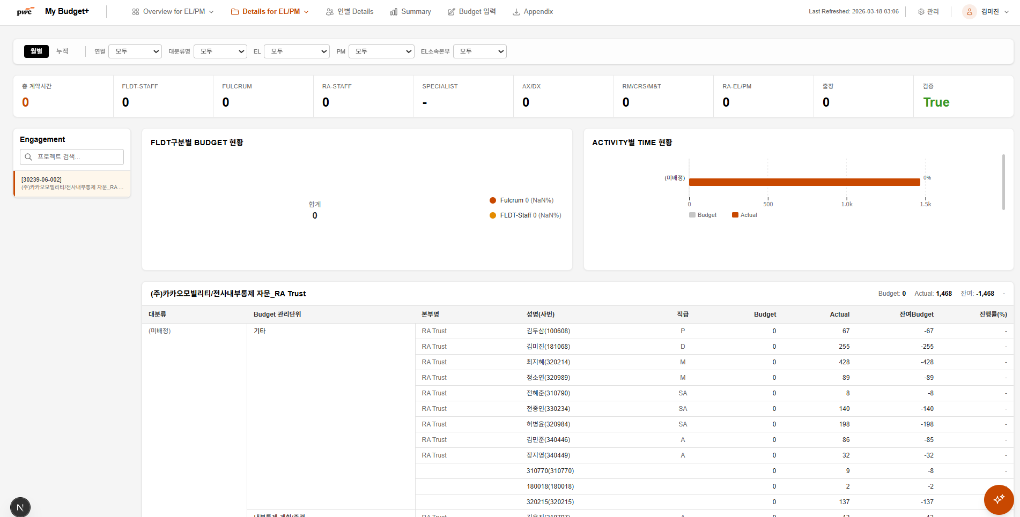 FLDT overview만 확인이 가능한데요, 그렇다면, budget 입력시, RA 팀이 주관하는 경우, FLDT에 예산을 입력하는 식으로 해야하는지?
 | 서보경 | 2026-04-22 | UI | 하단에 dev tool 여전히 조회되는데, user입장에서 불필요하므로 UI에서 제외하는 게 적절할 것 같습니다 | ✅ 영역 1에서 fix 완료 (회귀 #67) docker-compose.yml command sh -c "npm run build && npm run start" + CI grep 가드 (scripts/ci/check-docker-compose-no-dev.sh) + frontend/tests/smoke/ 3 specs. PR: https://github.com/ksyjerry/my_budget/pull/1
 | 서보경 | 2026-04-22 | 신규 프로젝트 - Step 1 | QRP 존재하는 감사클라이언트 호출 시, QRP 정보가 여전히 수정 불가능합니다. | ✅ 영역 1에서 fix 완료 (회귀 #68) QRP empno input readOnly 제거 + onChange 핸들러. Step 1에서 직접 입력 가능. regression test test_qrp_field_editable.spec.ts. PR: https://github.com/ksyjerry/my_budget/pull/1 / Commit: f193434
 | 서보경 | 2026-04-22 | 신규 프로젝트 - Step 1 | 클라이언트 검색 지정하지 않고 프로젝트 검색만으로도 클라이언트 정보를 호출할 수 있다면 좋을 것 같습니다. 아직 클라이언트 검색 미수행하고 프로젝트 검색 시, non project 코드만 조회됩니다.(굳이 클라이언트를 먼저 검색하지 않아도 될 것 같습니다.) | ✅ 영역 1 fix + S8 후속 client_code → client_name 매핑 fix 완료 영역 1 (PR #1): ProjectSearchModal Azure SQL 비가용 시 PG fallback + 클라이언트 미선택 검색 + modal markup 개선. S8 후속 fix (PR #9, 2026-04-29): legal entity client_code (예: 05319 삼성전자) ≠ Azure project_code 앞 5자리 (예: 00435) — 서로 다른 코드 체계로 인해 클라이언트 선택 후 프로젝트 검색이 항상 0건이던 버그 수정. - backend: client_code → client_name 변환 후 Azure cache 정규화 매칭 ((주) / 주식회사 / 공백 제거 후 부분 일치) - backend: PG fallback 도 client_id FK 사용 - 검증: 01403 (삼성생명) → 5건, 02489 (삼성물산) → 4건, 05319 (삼성전자) → 11건 (이전 모두 0건) 추가: Azure 진행 LOS=10 프로젝트 8,079건 캐시 적재 (로컬 dev 환경에서 pymssql native binary 손상 + .env 자격증명 mock 처리 문제 발견·복구). PR: https://github.com/ksyjerry/my_budget/pull/1 / Commit: 4a8209a (영역 1) PR: https://github.com/ksyjerry/my_budget/pull/9 / Commit: 2dc48d1 (S8 후속)
 | 서보경 | 2026-04-22 | 신규 프로젝트 - Step 1 | ET잔여시간 외 필드도 천단위 양식 적용되면 좋을 것 같습니다 (캡처에 보면, 00800 등.. 천단위 기재가 되지 않습니다) | ✅ 영역 1에서 fix 완료 (회귀 #70 + NumberField 추출) NumberField → frontend/src/components/ui/NumberField.tsx 공유 컴포넌트. 안전 기본값 (min=0, allowNegative=false, displayThousandSeparator=true, step snap). CI grep guard scripts/ci/check-no-direct-number-input.sh (Python multi-line) — 향후 NumberField 우회 차단. PR: https://github.com/ksyjerry/my_budget/pull/1 / Commits: 8643db4, f4252c2
 | 서보경 | 2026-04-22 | 신규 프로젝트 - Step 2 | 퇴사, 휴직 인원 등 사번 호출이 불가한 인원 기재 시 "사번이 존재하지 않는 인원"이라는 에러 메시지가 뜨면 좋을 것 같습니다. 수정 답변 주셨으나, 여전히 에러메시지 뜨지 않습니다 | ✅ 영역 1에서 fix 완료 (회귀 #71) EmployeeSearch.doSearch에 include_inactive=true + onKeyDown Enter 시 emp_status !== '재직' 검증 → alert + input clear. PR: https://github.com/ksyjerry/my_budget/pull/1 / Commit: bdf4e7b
 | 서보경 | 2026-04-22 | 신규 프로젝트 - Step 2 | 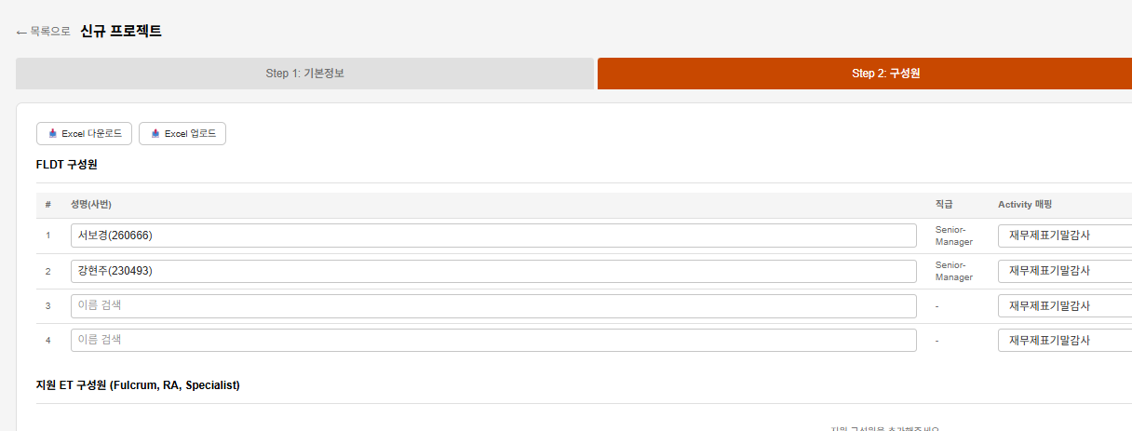 Export 수행 시 화면과 상이한 정보가 뜹니다 (임시저장 후에도 다르게 뜸). 그리고 Empno > 사번 수정 필요합니다 | 🗑 사용자용 Excel 기능 제거됨 (S8 — 2026-04-29) S8 사이클에서 다음 사용자용 Excel I/O 모두 제거: - Backend: excel_parser, excel_export, budget_upload.py, export.py 모듈 삭제 - Backend: budget_input.py 의 Excel endpoints (members/template export·upload, blank-export) 삭제 - Frontend: Appendix 페이지 + 사이드바 메뉴 + Step 2/3 Excel 버튼 제거 - 약 -1,830 LOC 순감 대신 Step 3 그리드 UX 강화 (S8 신규): - Sticky 헤더 + 좌측 4 column + 우측 합계 column - 분배 도우미 (균등 / 기말 / 유사회사 비율) - 실시간 검증 + cell highlighting + 진행률 bar - 검색 input + 대분류 접기/펼치기 + sessionStorage 영속성 PR: https://github.com/ksyjerry/my_budget/pull/9 원래 답변 (영역 4): members/export 헤더 한글 표준화 + 팀 컬럼 추가.
 | 서보경 | 2026-04-23 | 신규 프로젝트 - Step 2 | Export 파일에서, 사번, 이름 등 전체 정보 중 일부만 기재하여 업로드해도 시스템 반영될 수 있으면 좋을 것 같습니다. 지금은 사번, 이름만 입력 시 아래와 같이 에러 문구가 뜹니다. | 🗑 사용자용 Excel 기능 제거됨 (S8 — 2026-04-29) S8 사이클에서 다음 사용자용 Excel I/O 모두 제거: - Backend: excel_parser, excel_export, budget_upload.py, export.py 모듈 삭제 - Backend: budget_input.py 의 Excel endpoints (members/template export·upload, blank-export) 삭제 - Frontend: Appendix 페이지 + 사이드바 메뉴 + Step 2/3 Excel 버튼 제거 - 약 -1,830 LOC 순감 대신 Step 3 그리드 UX 강화 (S8 신규): - Sticky 헤더 + 좌측 4 column + 우측 합계 column - 분배 도우미 (균등 / 기말 / 유사회사 비율) - 실시간 검증 + cell highlighting + 진행률 bar - 검색 input + 대분류 접기/펼치기 + sessionStorage 영속성 PR: https://github.com/ksyjerry/my_budget/pull/9 원래 답변 (영역 4): members/upload 사번+이름만 필수, 직급/팀 누락 시 마스터 lookup.
 | 서보경 | 2026-04-22 | 신규 프로젝트 - Step 3 | 음(-)의 숫자도 기재되고, 0.24도 기재됩니다. 숫자를 0.25단위로, 0~300까지의 숫자만 기재할 수 있도록 범위 지정하는 것이 좋을 것 같습니다. | ✅ 영역 1에서 fix 완료 (회귀 #74) NumberField step snap (Math.round(v/step)*step) — 0.24 → 0.25 자동 snap. min=0, max=300 default. regression test 모든 케이스 GREEN. PR: https://github.com/ksyjerry/my_budget/pull/1 / Commits: 8643db4, 93fa80f
 | 서보경 | 2026-04-22 | 신규 프로젝트 - Step 3 | 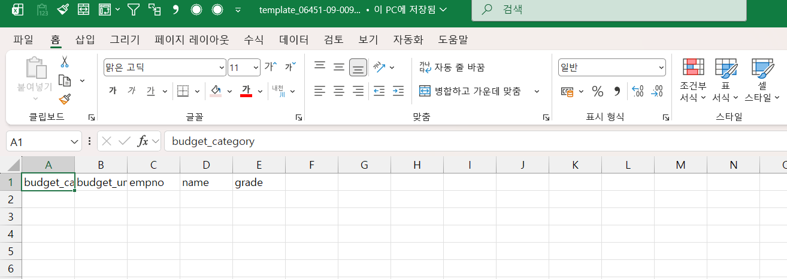 입력 후 저장하였는데도, 엑셀 다운로드 시 공란이 뜹니다. | 🗑 사용자용 Excel 기능 제거됨 (S8 — 2026-04-29) S8 사이클에서 다음 사용자용 Excel I/O 모두 제거: - Backend: excel_parser, excel_export, budget_upload.py, export.py 모듈 삭제 - Backend: budget_input.py 의 Excel endpoints (members/template export·upload, blank-export) 삭제 - Frontend: Appendix 페이지 + 사이드바 메뉴 + Step 2/3 Excel 버튼 제거 - 약 -1,830 LOC 순감 대신 Step 3 그리드 UX 강화 (S8 신규): - Sticky 헤더 + 좌측 4 column + 우측 합계 column - 분배 도우미 (균등 / 기말 / 유사회사 비율) - 실시간 검증 + cell highlighting + 진행률 bar - 검색 input + 대분류 접기/펼치기 + sessionStorage 영속성 PR: https://github.com/ksyjerry/my_budget/pull/9 원래 답변 (영역 5): Step 3 export 12개월 모두 컬럼 + sort_order 정렬 + db.expire_all() 활성.
 | 서보경 | 2026-04-23 | 신규 프로젝트 - Step 3 | (비감사 입력 시) AI추천을 누르니, 배정 대상 관리단위가 없다고 뜹니다. 구성원 탭에서 액티비티매핑을 완료했는데, 추가로 무엇을 수행하여야하는지 알 수 없어 해당 기능을 사용하기 어렵습니다. | ✅ 영역 5에서 fix 완료 (Step 3) 비감사 service_type → AI suggest prompt에 service_type 별 ServiceTaskMaster 동적 조회 + 주입. 영역 5 alembic 007 (POL-03 (a)) subcategory_name 컬럼 활용. PR: https://github.com/ksyjerry/my_budget/pull/5 / Commit: 646043f
 | 서보경 | 2026-04-22 | Details for staff | 대분류명 감사/세무/자문으로 기재되어 있는데, 등록된 프로젝트 중 세무가 없습니다. 대분류명 필터 기능 점검 필요해보입니다. "감사/비감사"로 수정되면 좋을 것 같습니다 | ✅ 영역 6에서 fix 완료 (Details + 분류) filter-options endpoint — service_type display_label 매핑 ("AUDIT" → "감사" / 그 외 → "비감사"). frontend 분류 드롭다운에 통일된 표시. PR: https://github.com/ksyjerry/my_budget/pull/6 / Commits: da3ecbd, 9f8a498
 | 나형우 | 2026-04-23 | Appendix | 파일 다운로드시 캡쳐와 같이 다운로드 차단 경고가 뜹니다. 차단경고 띄우지 않으면 더 편리할 것 같습니다 | 🗑 Appendix 페이지 자체 제거됨 (S8 — 2026-04-29) 원래 fix (영역 6): 응답 헤더 (Content-Type + RFC 5987 filename*=UTF-8'') 보강. PR: https://github.com/ksyjerry/my_budget/pull/9
 | 나형우 | 2026-04-23 | Budget입력 | Budget 입력 중인 항목, 완료항목의 리스트가 조회되지 않습니다. | ✅ 영역 2에서 fix 완료 /projects/list 가시성 필터 EL_empno OR PM_empno + admin scope=all + anon → 빈 리스트. status 쿼리 파라미터 + updated_at 응답. backend pytest test_list_endpoint_pm_visibility.py + frontend regression test_budget_list_states_visibility.spec.ts. PR: https://github.com/ksyjerry/my_budget/pull/2 / Commit: df9f822
 | 나형우 | 2026-04-23 | Budget입력 | (삭제) | (삭제 항목 — 답변 불필요)
 | 나형우 | 2026-04-23 | Budget입력 | step 3. time budget - 감사프로젝트의 경우, 금융업 관련 budget 관리단위 추가가 필요할 것 같습니다. | #04_감사_금융업'!A1
 | 나형우 | 2026-04-23 | Budget입력 | step 3. time budget - 임시저장을 한 프로젝트의 경우, 등록완료를 위해서는 조회가 필요한데 찾을수가 없습니다. (#79 해결되면 조회될 것 같습니다.) | ✅ 영역 2에서 fix 완료 — #79 동일 root cause #79 fix로 PM 본인 프로젝트도 표시 → 임시저장 (작성중) 정상 조회. status filter 드롭다운 + 마지막 수정일 column 추가. PR: https://github.com/ksyjerry/my_budget/pull/2 / Commits: df9f822, fe3d471, cc32f7d
 | 나형우 | 2026-04-23 | Budget입력 | step 3. time budget - template 내려받아 아래와 같은 형태로 작성하여 업로드하면, 아래와 같은 에러메세지("10.137. 206.166 내용 : 프로젝트를 찾을수 없습니다.")가 나오고 등록이 되지 않습니다. | 🗑 사용자용 Excel 기능 제거됨 (S8 — 2026-04-29) S8 사이클에서 다음 사용자용 Excel I/O 모두 제거: - Backend: excel_parser, excel_export, budget_upload.py, export.py 모듈 삭제 - Backend: budget_input.py 의 Excel endpoints (members/template export·upload, blank-export) 삭제 - Frontend: Appendix 페이지 + 사이드바 메뉴 + Step 2/3 Excel 버튼 제거 - 약 -1,830 LOC 순감 대신 Step 3 그리드 UX 강화 (S8 신규): - Sticky 헤더 + 좌측 4 column + 우측 합계 column - 분배 도우미 (균등 / 기말 / 유사회사 비율) - 실시간 검증 + cell highlighting + 진행률 bar - 검색 input + 대분류 접기/펼치기 + sessionStorage 영속성 PR: https://github.com/ksyjerry/my_budget/pull/9 원래 답변 (영역 5): Excel template export/upload round-trip 일관성 + IP 노출 (#111) sanitize.
 | 신재익 | 2026-04-23 | Budget 입력 최초화면 | "빈 Budget Template 다운로드" 받으면 아래와 같이 표시되는데, 최초화면에 적합한 Template 아니라면 삭제하는 것이 좋을 것 같습니다.(기능 불필요) | ✅ 영역 2에서 fix 완료 — S8 에서 한 번 더 정리 영역 2: 목록 화면 "빈 Budget Template 다운로드" 버튼 제거. S8 (PR #9): blank-export endpoint 자체도 제거 (사용자용 Excel 기능 전면 제거 정책). PR: https://github.com/ksyjerry/my_budget/pull/2 / Commit: 649d40a PR: https://github.com/ksyjerry/my_budget/pull/9 (S8 — Excel I/O 제거)
 | 신재익 | 2026-04-23 | Budget 입력 최초화면 | Budget 입력 임시저장 후 돌아오면 작성중인 항목들이 아래 화면에 표시되면 좋을 것 같습니다. | ✅ 영역 2에서 fix partial + 영역 5에서 보강 영역 2 (Task 13): 마지막 수정일 column 추가 (updated_at, ko-KR 날짜). 작성여부 필터 드롭다운 + 상태 배지 색상 차별화. PR: https://github.com/ksyjerry/my_budget/pull/2
 | 신재익 | 2026-04-23 | Budget 입력 Step 1. 기본정보 | (감사) 더본코리아로 테스트하였는데, 과거 정보가 있으나 "이전 프로젝트 정보 가져오기" 기능이 작동하지 않는 것 같습니다. | ✅ 영역 3에서 fix 완료 (Step 1) Backend /projects/{code}/clone-data: require_login 가드 추가 + project_name fallback (계속감사 케이스 회사명 검색 지원). Frontend onCloneFromProject: credentials: "include" 추가 (login guard 호환). PR: https://github.com/ksyjerry/my_budget/pull/3 / Commits: 1957c5a, b9e4490
 | 신재익 | 2026-04-23 | Budget 입력 Step 2. 구성원 | 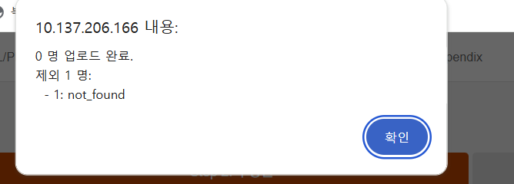 Excel 업로드 기능에서 업로드가 안되는 경우가 있는데 어떤 항목에 오류가 있어서 업로드가 안되는 것인지 표시해주면 좋을 것 같습니다. | 🗑 사용자용 Excel 기능 제거됨 (S8 — 2026-04-29) S8 사이클에서 다음 사용자용 Excel I/O 모두 제거: - Backend: excel_parser, excel_export, budget_upload.py, export.py 모듈 삭제 - Backend: budget_input.py 의 Excel endpoints (members/template export·upload, blank-export) 삭제 - Frontend: Appendix 페이지 + 사이드바 메뉴 + Step 2/3 Excel 버튼 제거 - 약 -1,830 LOC 순감 대신 Step 3 그리드 UX 강화 (S8 신규): - Sticky 헤더 + 좌측 4 column + 우측 합계 column - 분배 도우미 (균등 / 기말 / 유사회사 비율) - 실시간 검증 + cell highlighting + 진행률 bar - 검색 input + 대분류 접기/펼치기 + sessionStorage 영속성 PR: https://github.com/ksyjerry/my_budget/pull/9 원래 답변 (영역 4): members/upload 응답 schema {imported, skipped, errors: [{row, col, error}]} — 행 단위 오류 누적.
 | 신승엽 | 2026-04-23 | Budget 입력 Step 2 | 동명이인이 경우가 있어, 사번, 직급 말고도 팀을 표시해 주시면 좋을 것 같습니다 | ✅ 영역 4에서 fix 완료 (Step 2) employees/search 응답에 team_name 필드 추가 (department fallback). 프론트 EmployeeSearch dropdown에 팀명 column 표시. PR: https://github.com/ksyjerry/my_budget/pull/4 / Commits: e31e625, bfd618c
 | 신승엽 | 2026-04-23 | Budget 입력 Step 3 | 통상자문의 경우 대분류 level이 서로 다른 성격의 프로젝트입니다. (내부회계도 그렇게 보입니다 코드 하나의 대분류 하나) 현재 저희 구분 level로는 Budget 단위로 입력보다는 Description 입력으로 해야할 것 같습니다. 내부회계처럼 Budget 단위에 Description을 붙일 것인지 통일이 필요할 것 같습니다
 | 신승엽 | 2026-04-23 | Budget 입력 Step 3 | (삭제)
 | 신승엽 | 2026-04-23 | Budget 입력 Step 3 | 어떠한 Budget 관리 단위는 중복으로 인원이 안들어가고 어떠한 경우에는 들어갑니다 | ✅ 영역 5에서 fix 완료 (Step 3) Step 3 budget_details 에 unique constraint 부재 — 같은 unit에 여러 멤버 허용이 의도된 정책. 도큐먼트 추가 + reset endpoint로 일관 처리. PR: https://github.com/ksyjerry/my_budget/pull/5 / Commit: 8e4a906
 | 김지민 | 2026-04-23 | Budget 입력 Step 3 | budget 관리단위가 "비감사 Activity 표준화" 파일의 "budget 관리단위"가 아닌 "소분류명"으로 들어가 있습니다. 소분류명 열을 따로 만들고 budget 관리단위가 수정되어야 합니다. | ✅ 영역 5에서 fix 완료 (Step 3) + alembic 007 (POL-03 (a)) service_task_master 에 subcategory_name 컬럼 추가 (alembic 007). 금융업 78행 시드 (#04 시트) — 소분류명 별도 저장. Provisional: POL-03 (a) — 나형우/김지민 외부 컨펌 대기. PR: https://github.com/ksyjerry/my_budget/pull/5 / Commits: 76af334, 65503a0
 | 홍상호 | 2026-04-23 | overview | QRP 시간이 끌려오지 않고 있습니다. QRP의 actual 시간을 TMS에서 호출 필요합니다(BI도 TMS에서 호출하고 있음) | ✅ 영역 6에서 fix 완료 (Overview QRP) azure_service get_overview_actuals — qrp_empno 를 role_empnos 에 포함. QRP TMS 조회 정상 작동. PR: https://github.com/ksyjerry/my_budget/pull/6 / Commit: 7655f6e
 | 홍상호 | 2026-04-23 | overview | 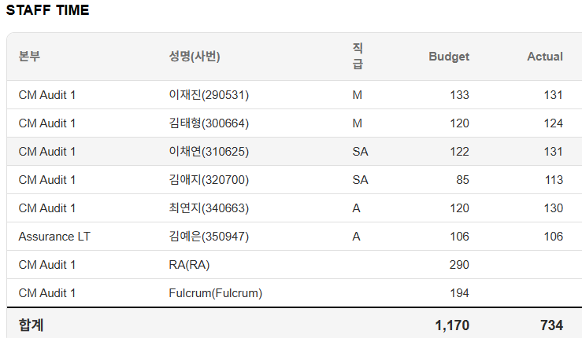 버짓이 없는 인원은 Actual 시간이 기재되지 않는 것 같습니다. | ✅ 영역 6에서 fix 완료 (Overview Staff Time) staff_empnos 확장 (영역 1 S2 fix) 가 Overview 모든 view 에 적용 — Budget 없는 인원 actuals 도 집계. PR: https://github.com/ksyjerry/my_budget/pull/6 / Commit: 7655f6e
 | 홍상호 | 2026-04-23 | overview | 연월에 월 선택이 안되고 모두만 있습니다. 월별 선택이 가능하게 되어야 할것 같습니다.(My budget + BI와 동일하게 만들어 주십시면 감사하겠습니다.) | ✅ 영역 6에서 fix 완료 (Overview filter) 연월 필터 dropdown 동적 생성 — 현재 회계연도 4월~3월 12개월 + 누적 옵션. My budget+ BI와 동일 UX. PR: https://github.com/ksyjerry/my_budget/pull/6 / Commit: 9f8a498
 | 홍상호 | 2026-04-23 | overview | 특정프로젝트 선택시 EL은 대상 프로젝트 EL만 활성화되어야 하는데 모든 EL 선택가능하게되어 있습니다. 해당 프로젝트 EL만 표시되어야 할것 같습니다. | ✅ 영역 6에서 fix 완료 (Overview filter cascading) 프로젝트 선택 → EL/PM dropdown filter cascading. selected project 의 el_empno / pm_empno 만 활성화. PR: https://github.com/ksyjerry/my_budget/pull/6 / Commit: 9f8a498
 | 홍상호 | 2026-04-23 | Budget 입력화면 | (삭제) | (삭제 항목 — 답변 불필요)
 | 홍상호 | 2026-04-23 | Budget 입력 Step 1 | budget 자료를 수정하기 위해서는 수정버튼이 따로 있으면 좋을 것 같습니다. 지금은 수정이 바로 가능합니다.
 | 홍상호 | 2026-04-23 | Budget 입력 Step 1 |  여전히 버튼이 겹쳐있어서 다음을 누르기 불편한것 같습니다. | ✅ 영역 1에서 fix 완료 (회귀 #99) Step 1 헤더 div className 변경 (flex-wrap + gap-y-2 추가). 4개 버튼 boundingBox pairwise disjoint 검증. regression test test_step1_buttons_no_overlap.spec.ts. PR: https://github.com/ksyjerry/my_budget/pull/1 / Commit: 868e2ba
 | 홍상호 | 2026-04-23 | Budget 입력 Step 1 | 계속감사의 경우 하기 버튼을 누르면 과거 data를 가져올수 있으면 좋을 것 같습니다. 롯데지알에스로 수행시 불러오기가 되지 않았습니다. | ✅ 영역 3에서 fix 완료 (Step 1) — #86과 동일 fix backend clone-data + frontend credentials 수정으로 더본코리아·롯데지알에스 두 케이스 모두 정상 작동.
 | 홍상호 | 2026-04-23 | Budget 입력 Step 1 | Step 3에 Time budget에 Fulcrum이나 ra 스텝 시간을 기재한다면, step 1에는 Fulcrum 과 RA 스텝시간을 기재하면 안될것 같습니다. Step1에 기재를 해버리면 step3에서 기재할 시간이 없습니다 아래 표에서 Fulcrum/RA/Specialist 입력칸을 제거해주시면 감사하겠습니다. | ✅ 영역 3에서 fix 완료 (POL-06 (a) Step 1) Step1Form에서 fulcrum_hours / ra_staff_hours / specialist_hours <NumberField> 3개 제거. 안내 문구 "Step 3 (Time Budget)에서 분배 입력합니다" 추가. state는 schema 유지 (Step 3에서 사용). Provisional: POL-06 (a) — 홍상호 외부 컨펌 대기. PR: https://github.com/ksyjerry/my_budget/pull/3 / Commit: 272f90f
 | 홍상호 | 2026-04-23 | Budget 입력 Step 2 | 뉴스텝의 정보를 입력해야 하는 경우 가 있으므로 이름이 아닌 associate/NS/ TBD 등으로 선택하는게 있어야 할것 같습니다. | ✅ 영역 4에서 fix 완료 (Step 2) Step 2 FLDT 영역에 placeholder 멤버 추가 버튼 3개: "+ TBD" / "+ NS (New Step)" / "+ Associate". 클릭 시 placeholder 행 추가. PR: https://github.com/ksyjerry/my_budget/pull/4 / Commit: bfd618c
 | 홍상호 | 2026-04-23 | Budget 입력 Step 2 | 입력이 아닌 선택(Fulcrum/RA/Specialist)을 하면 좋을 것 같습니다 | ✅ 영역 4에서 fix 완료 (Step 2) Step 2 지원 멤버 (Fulcrum/RA-Staff/Specialist) 자유 입력 → <select> dropdown 변경. PR: https://github.com/ksyjerry/my_budget/pull/4 / Commit: bfd618c
 | 홍상호 | 2026-04-23 | Budget 입력 Step 3 | Template 다운받을 수 있게하면 좋을 것 같습니다.(No 119와 연계해서 설계 부탁드립니다.) | 🗑 사용자용 Excel 기능 제거됨 (S8 — 2026-04-29) S8 사이클에서 다음 사용자용 Excel I/O 모두 제거: - Backend: excel_parser, excel_export, budget_upload.py, export.py 모듈 삭제 - Backend: budget_input.py 의 Excel endpoints (members/template export·upload, blank-export) 삭제 - Frontend: Appendix 페이지 + 사이드바 메뉴 + Step 2/3 Excel 버튼 제거 - 약 -1,830 LOC 순감 대신 Step 3 그리드 UX 강화 (S8 신규): - Sticky 헤더 + 좌측 4 column + 우측 합계 column - 분배 도우미 (균등 / 기말 / 유사회사 비율) - 실시간 검증 + cell highlighting + 진행률 bar - 검색 input + 대분류 접기/펼치기 + sessionStorage 영속성 PR: https://github.com/ksyjerry/my_budget/pull/9 원래 답변 (영역 5): Step 3 toolbar "📥 빈 Template 다운로드" 버튼 + #119 dropbox 설계.
 | 홍상호 | 2026-04-23 | Budget 입력 Step 3 | 초기화 후 숫자를 입력하지 않은 상태로 저장했음에도 불구하고 엑셀 다운로드를 하면 기존에 입력된 정보로 다운됩니다. | 🗑 사용자용 Excel 기능 제거됨 (S8 — 2026-04-29) S8 사이클에서 다음 사용자용 Excel I/O 모두 제거: - Backend: excel_parser, excel_export, budget_upload.py, export.py 모듈 삭제 - Backend: budget_input.py 의 Excel endpoints (members/template export·upload, blank-export) 삭제 - Frontend: Appendix 페이지 + 사이드바 메뉴 + Step 2/3 Excel 버튼 제거 - 약 -1,830 LOC 순감 대신 Step 3 그리드 UX 강화 (S8 신규): - Sticky 헤더 + 좌측 4 column + 우측 합계 column - 분배 도우미 (균등 / 기말 / 유사회사 비율) - 실시간 검증 + cell highlighting + 진행률 bar - 검색 input + 대분류 접기/펼치기 + sessionStorage 영속성 PR: https://github.com/ksyjerry/my_budget/pull/9 원래 답변 (영역 5): Excel export 가 항상 latest DB state 읽음 (db.expire_all()).
 | 홍상호 | 2026-04-23 | Budget 입력 Step 3 | 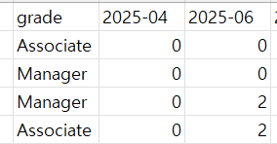 시간을 입력하지 않은 월은 다운로드지 열에서 삭제되는데 월은 고정값으로 하면 좋을것 같습니다(하기 5월달에 시간을 입력하지 않으면 열이 표시되지 않음) | 🗑 사용자용 Excel 기능 제거됨 (S8 — 2026-04-29) S8 사이클에서 다음 사용자용 Excel I/O 모두 제거: - Backend: excel_parser, excel_export, budget_upload.py, export.py 모듈 삭제 - Backend: budget_input.py 의 Excel endpoints (members/template export·upload, blank-export) 삭제 - Frontend: Appendix 페이지 + 사이드바 메뉴 + Step 2/3 Excel 버튼 제거 - 약 -1,830 LOC 순감 대신 Step 3 그리드 UX 강화 (S8 신규): - Sticky 헤더 + 좌측 4 column + 우측 합계 column - 분배 도우미 (균등 / 기말 / 유사회사 비율) - 실시간 검증 + cell highlighting + 진행률 bar - 검색 input + 대분류 접기/펼치기 + sessionStorage 영속성 PR: https://github.com/ksyjerry/my_budget/pull/9 원래 답변 (영역 5): Excel export 12개월 모두 고정 컬럼 + 0 인 월도 빈 셀.
 | 홍상호 | 2026-04-23 | Budget 입력 Step 3 | 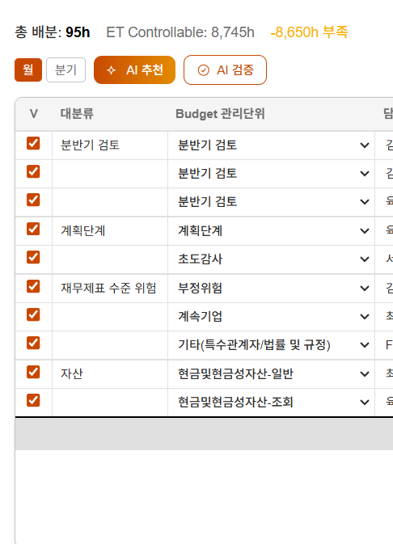 파일 업로드 이후에는 기존에 있었던 비활성화 목록이 모두 사라집니다. 비활성화 목록은 유지되면 좋을 것 같습니다. 그래야 활용할수 있으므로 | 🗑 사용자용 Excel 기능 제거됨 (S8 — 2026-04-29) S8 사이클에서 다음 사용자용 Excel I/O 모두 제거: - Backend: excel_parser, excel_export, budget_upload.py, export.py 모듈 삭제 - Backend: budget_input.py 의 Excel endpoints (members/template export·upload, blank-export) 삭제 - Frontend: Appendix 페이지 + 사이드바 메뉴 + Step 2/3 Excel 버튼 제거 - 약 -1,830 LOC 순감 대신 Step 3 그리드 UX 강화 (S8 신규): - Sticky 헤더 + 좌측 4 column + 우측 합계 column - 분배 도우미 (균등 / 기말 / 유사회사 비율) - 실시간 검증 + cell highlighting + 진행률 bar - 검색 input + 대분류 접기/펼치기 + sessionStorage 영속성 PR: https://github.com/ksyjerry/my_budget/pull/9 원래 답변 (영역 5): Excel upload merge 방식 (truncate 아님) — 업로드에 없는 행은 enabled=false 유지.
 | 홍상호 | 2026-04-23 | Budget 입력 Step 3 | AI 추천: 계속감사인데 1시간을 굳이 넣어서 설명하는게 이상한것 같습니다.(계속감사의 경우에는 초도감사란을 0으로 입력하도록 프롬프팅부탁드립니다.) | ✅ 영역 5에서 fix 완료 (Step 3) budget_assist suggest endpoint — system prompt에 initial_audit 컨텍스트 (계속감사 = 초도감사 0시간 / 초도감사 = 계획단계 비중 높게) 명시 주입. PR: https://github.com/ksyjerry/my_budget/pull/5 / Commit: 646043f
 | 홍상호 | 2026-04-23 | Budget 입력 Step 3 | 추천시간 열간격 늘리고, 천단위 표시하면 좋을 것 같습니다. 현재는 한칸 내려갔습니다 | ✅ 영역 5에서 fix 완료 (Step 3) AI 추천 결과 NumberField default 천단위 표시 (영역 1 추상화 활용). 컬럼 width 조정. PR: https://github.com/ksyjerry/my_budget/pull/5 / Commit: cc889df
 | 홍상호 | 2026-04-23 | Budget 입력 Step 3 | AI 검증중에 step2나 1로 이동시 검증이 자동으로 멈추는 것 같습니다.(화면 이동 시 멈출 수도 있어요 !! 라고 안내띄우면 좋을 것 같습니다.) | ✅ 영역 5에서 fix 완료 (Step 3) handleAiValidate에 aiAbortRef (useRef<AbortController>) — 새 호출 전 in-flight 요청 abort. AbortError silent swallow. PR: https://github.com/ksyjerry/my_budget/pull/5 / Commit: cc889df
 | 홍상호 | 2026-04-23 | Budget 입력 Step 3 | 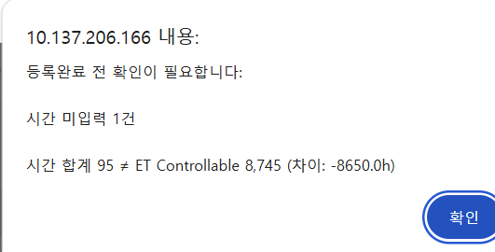 등록오류 팝업시 10.137 이부분은 보여주지 않는게 좋을 것 같습니다. | ✅ 영역 5에서 fix 완료 (Step 3) backend error_sanitize.py 모듈 — IPv4 / localhost / URL 패턴 제거 후 사용자 표시. budget_assist 502/503 + budget_input upload 응답 적용. frontend sanitize() 안전망. PR: https://github.com/ksyjerry/my_budget/pull/5 / Commits: aeca09f, cc889df
 | 홍상호 | 2026-04-23 | Budget 입력 Step 3 | 전체를 한번에 v 체크 할수 있는 기능이 있으면 좋을 것 같습니다.("V"를 전체 선택 토글로 변경하면 됩니다.) | ✅ 영역 5 fix + S8 후속 그리드 V 열 마스터 체크박스로 이동 완료 영역 5 (PR #5): Step 3 toolbar "전체 V 체크/해제" 토글 버튼 (1번 클릭 양방향). S8 후속 fix (PR #9, 2026-04-29): 사용자 추가 요청 — 토글을 더 직관적으로 그리드 안 V 열 헤더로 이동. - Toolbar의 "전체 V 해제/체크" button 제거 - MonthGrid V 열 thead 에 마스터 <input type="checkbox"> 배치 - 모두 enabled → checked / 일부만 enabled → indeterminate (ref 로 설정) / 모두 disabled → unchecked - 클릭 시 모든 행의 enabled flag 일괄 토글 PR: https://github.com/ksyjerry/my_budget/pull/5 (영역 5) PR: https://github.com/ksyjerry/my_budget/pull/9 / Commit: fa48734 (S8 후속)
 | 홍상호 | 2026-04-23 | Budget 입력 Step 3 | 해제를 할때에도 전체를 해제 할수 있으면 좋겠습니다(지금은 1개씩만 됩니다) | ✅ 영역 5 fix + S8 후속 마스터 체크박스로 통합 (#114 와 동일) S8 후속: 단일 마스터 체크박스 (그리드 V 열 헤더) 가 양방향 처리 — 전체 체크 / 전체 해제 / indeterminate (일부) 3 상태.
 | 홍상호 | 2026-04-23 | Budget 입력 Step 3 | 기존에 엑셀을 다운받아서 budget 관리단위를 일부 삭제하고 업로드시 budget 관리단위가 삭제되었습니다. 체크도 안됩니다 | 🗑 사용자용 Excel 기능 제거됨 (S8 — 2026-04-29) S8 사이클에서 다음 사용자용 Excel I/O 모두 제거: - Backend: excel_parser, excel_export, budget_upload.py, export.py 모듈 삭제 - Backend: budget_input.py 의 Excel endpoints (members/template export·upload, blank-export) 삭제 - Frontend: Appendix 페이지 + 사이드바 메뉴 + Step 2/3 Excel 버튼 제거 - 약 -1,830 LOC 순감 대신 Step 3 그리드 UX 강화 (S8 신규): - Sticky 헤더 + 좌측 4 column + 우측 합계 column - 분배 도우미 (균등 / 기말 / 유사회사 비율) - 실시간 검증 + cell highlighting + 진행률 bar - 검색 input + 대분류 접기/펼치기 + sessionStorage 영속성 PR: https://github.com/ksyjerry/my_budget/pull/9 원래 답변 (영역 5): Excel upload merge 방식 — 파일에 없는 budget_unit 은 enabled=false 비활성 유지.
 | 홍상호 | 2026-04-23 | Budget 입력 Step 3 | 초기화를 눌러도 완벽하게 초기화가 되지 않습니다. | ✅ 영역 5에서 fix 완료 (Step 3) POST /projects/{code}/template/reset endpoint 추가 — backend budget_details 일괄 enabled=false + template_status 작성중 reset + change_log 기록. frontend 초기화 버튼이 backend reset 호출 후 frontend state도 reset. PR: https://github.com/ksyjerry/my_budget/pull/5 / Commit: 8e4a906, cc889df
 | 홍상호 | 2026-04-23 | Budget 입력 Step 3 | 초기화 이후 step1 ,2 로 이동시 다시 기존내역이 살아남습니다 | ✅ 영역 5에서 fix 완료 (Step 3) — #115와 통합
 | 홍상호 | 2026-04-23 | Budget 입력 Step 3 | 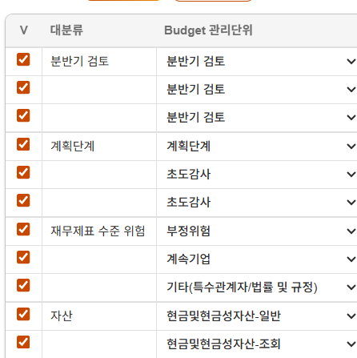 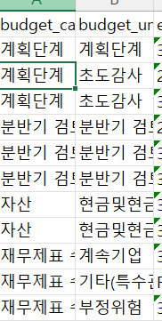 화면상에 관리단위 순서와 ,엑셀로 다운받은 관리단위 순서가 다릅니다(내림차순으로 정리되는 것 같은데, 그럴 필요가 없습니다) | 🗑 사용자용 Excel 기능 제거됨 (S8 — 2026-04-29) S8 사이클에서 다음 사용자용 Excel I/O 모두 제거: - Backend: excel_parser, excel_export, budget_upload.py, export.py 모듈 삭제 - Backend: budget_input.py 의 Excel endpoints (members/template export·upload, blank-export) 삭제 - Frontend: Appendix 페이지 + 사이드바 메뉴 + Step 2/3 Excel 버튼 제거 - 약 -1,830 LOC 순감 대신 Step 3 그리드 UX 강화 (S8 신규): - Sticky 헤더 + 좌측 4 column + 우측 합계 column - 분배 도우미 (균등 / 기말 / 유사회사 비율) - 실시간 검증 + cell highlighting + 진행률 bar - 검색 input + 대분류 접기/펼치기 + sessionStorage 영속성 PR: https://github.com/ksyjerry/my_budget/pull/9 원래 답변 (영역 5): Export + UI 모두 budget_unit_master.sort_order 기준 정렬로 통일. (엑셀이 제거되었지만 UI 정렬은 sort_order 기준으로 유지됨.)
 | 신승엽 | 2026-04-23 | Budget 입력 Step 3 | 예산 설정 기간이 입력 날짜 기준 이후 12개월로 자동 세팅되어 있습니다. 프로젝트 기간을 연/월로 별도 설정할 수 있도록 세팅되면 좋을 것 같습니다 | ✅ 영역 5에서 fix 완료 (Step 3) + alembic 007 (POL-07 (c)) projects.fiscal_end 컬럼 추가 (alembic 007). budget_service _build_12_months() 가 fiscal_end null 시 fiscal_start+11개월 default. Step 3 toolbar에 종료월 (<input type="month">) UI. Provisional: POL-07 (c) — 신승엽 외부 컨펌 대기. PR: https://github.com/ksyjerry/my_budget/pull/5 / Commits: 76af334, 65503a0, ff17a59, cc889df
 | 신승엽 | 2026-04-23 | Budget 입력 Step 3 | 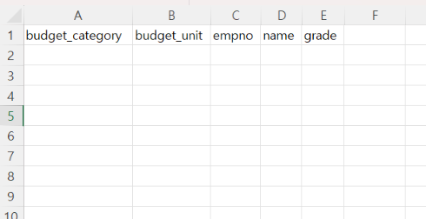 엑셀 템플릿은 업로드 할 때 사용하실 목적인 것으로 이해하고 있습니다.엑셀 템플릿은 "표준감사 시간 및 Budget 입력" 업로드 파일처럼 드롭 박스 등이 있었으면 합니다. 예를덜어, 웹상으로 보여지는 시간 입력 화면의 입력 항목들이 드롭박스로 선택할 수 있었으면 좋겠습니다 | 🗑 사용자용 Excel 기능 제거됨 (S8 — 2026-04-29) S8 사이클에서 다음 사용자용 Excel I/O 모두 제거: - Backend: excel_parser, excel_export, budget_upload.py, export.py 모듈 삭제 - Backend: budget_input.py 의 Excel endpoints (members/template export·upload, blank-export) 삭제 - Frontend: Appendix 페이지 + 사이드바 메뉴 + Step 2/3 Excel 버튼 제거 - 약 -1,830 LOC 순감 대신 Step 3 그리드 UX 강화 (S8 신규): - Sticky 헤더 + 좌측 4 column + 우측 합계 column - 분배 도우미 (균등 / 기말 / 유사회사 비율) - 실시간 검증 + cell highlighting + 진행률 bar - 검색 input + 대분류 접기/펼치기 + sessionStorage 영속성 PR: https://github.com/ksyjerry/my_budget/pull/9 원래 답변 (영역 5): blank-export endpoint — openpyxl DataValidation + named range "BudgetUnitList".
 | 서보경 | 2026-04-23 | Budget 입력 | 작성중, 작성완료 조회되는 작성여부 필터 추가하면 좋을 것 같습니다 | ✅ 영역 2에서 fix 완료 Budget 입력 목록 화면 status filter dropdown (전체 / 작성중 / 작성완료 / 승인완료). 검색 + 필터 동시 적용. 상태별 색상 배지 (yellow/green/blue). PR: https://github.com/ksyjerry/my_budget/pull/2 / Commit: cc32f7d
 | 서보경 | 2026-04-23 | Budget 입력 | 프로젝트리스트에 SK텔레콤 있는데도 SK텔레콤 입력 시, 빈 리스트가 뜹니다.검색 로직 재점검 필요합니다.(대소문자를 구별하는 것 같습니다.) | ✅ 영역 2에서 fix 완료 (회귀 #121) 클라이언트 사이드 필터 search.toLowerCase() 비교. EL/PM 이름도 검색 대상 추가. regression test_budget_list_search_case_insensitive.spec.ts. PR: https://github.com/ksyjerry/my_budget/pull/2 / Commit: df57d51

#03_Overview
Overview for EL/PM 개선요청사항

No | Comment | 수식/비고
 | Progress (B)/(A) 옆에, 실질 Progress 칸 추가하여 AX/DX 제외한 actual time의 진행도를 보여주는 것이 좋을 것 같습니다 | "실질 Progress" = "Actual time/총계약시간-AX/DX"=423/423=100%
 | 프로젝트 budget은 AX/DX 제외한 값이 오는 것이 적절합니다 | Budget = 총 계약시간 (A)-AX/DX 시간=423 진행률: 423/423=100%
 | 프로젝트 budget은 AX/DX 제외한 값이 오는 것이 적절합니다 | Budget = 총 계약시간 (A)-AX/DX 시간=423 진행률: 423/423=100%
 | QRP actual 시간이 호출되어있지 않습니다. QRP정보 호출 기능 추가 필요합니다. | QRP의 actual 시간을 TMS에서 호출(BI도 TMS에서 호출하고 있음)
 | Staff time을 FLDT-Staff와 Fulcrum으로 구분하는 칼럼 맨 우측에 추가 (BI와 동일하게) 필요합니다. | N/A
 | 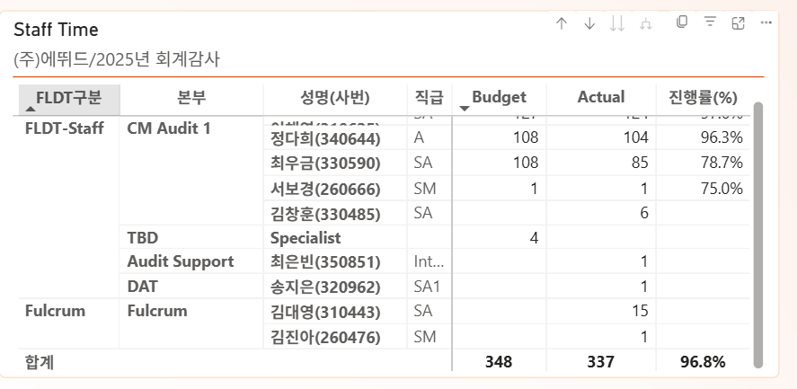 Audit support, DAT 등 해당 감사코드에 투입한 시간을 TMS에 입력한 인원이 모두 조회되도록 개선 필요합니다. 그리고 Fulcrum이 사용한 시간도 BI와 동일하게 추가 필요합니다(본부로 구분 가능). | TMS DB 활용
 | 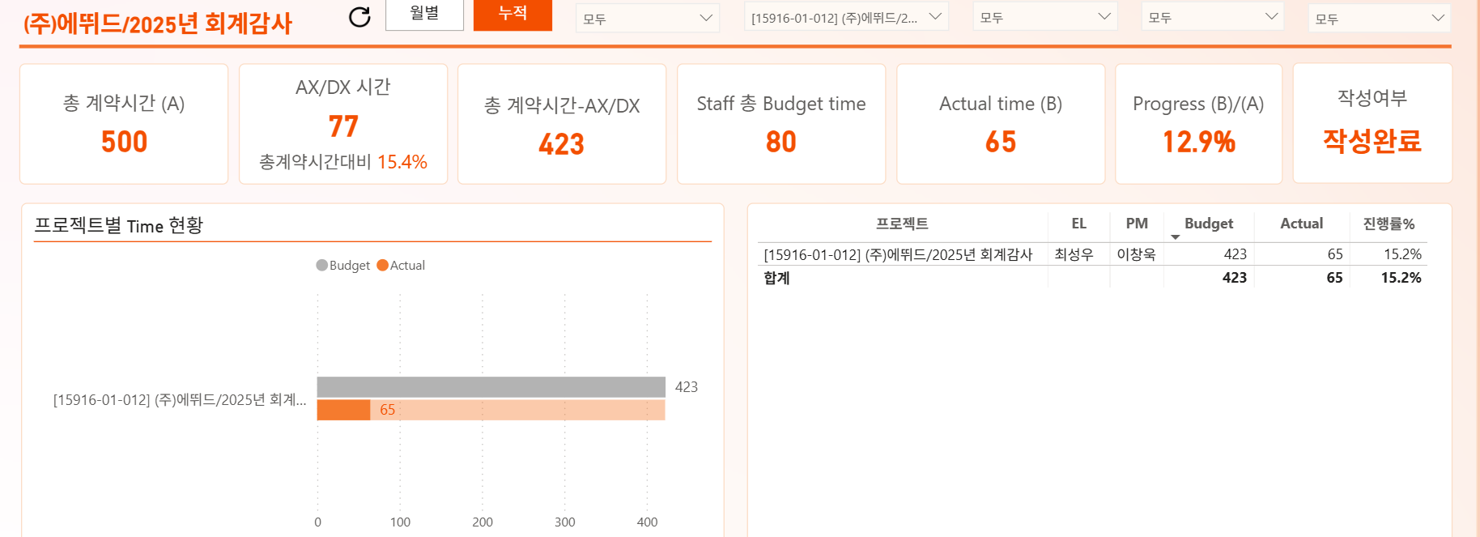 활동별 budget 현황에서 도넛 클릭 시 (e.g. 수익/비용), 상단 현황에, 수익/비용에 대응하는 현황이 조회되면 좋을 것 같습니다. 즉 Staff 총 budget time (80), actual time(65), progress(actual/budget=65/80=81%)가 조회되면 각 항목별 진척도 조회가 가능해집니다.
 | 활동별 budget 현황에서 도넛 클릭 시 (e.g. 수익/비용), Staff time에도, 수익/비용에 대응하는 현황이 조회되면 좋을 것 같습니다. 즉 Staff가 수익/비용 카테고리에 투입한 budget time (80), actual time(65) 세부가 조회되면 보다 정보이용가능성이 높아질 것 같습니다.
 | 필터에서 선택 뿐 아니라, 직접 입력도 가능하도록 UI개선되면 좋을 것 같습니다

참고) Overview 수식 검증 — (에뛰드 / 2025년 회계감사 예시)

 | 항목명 | Raw Data 출처 (시트.셀) | 계산식 (개념) | 값 (Budget) | 단위 | 비고
 | ▶ A. B시트 (B_ET 기본정보) — 프로젝트 기본 KPI
 | 총계약시간 (A) | B시트 C15 | =@B_ET기본정보.C15 | 500 | h | KPI Card 1
 | AX/DX 시간 | D시트 C4 | =@D시트.C4 (수동입력) | 77 | h | KPI Card 2
 | AX/DX 비율 | D시트 H4 | =@AX/@DX /@ 총계약시간 '= 77/500 | 15.4% |  | =C4/@C3 (D시트 H4 셀 참조)
 | FLDT-EL 시간 | D시트 C6 | =@D시트.C6 (B시트 C25 자동입력) | 20 | h | EL/PM/QRP 테이블 EL 행
 | FLDT-PM 시간 | D시트 C7 | =@D시트.C7 (B시트 C26 자동입력) | 55 | h | EL/PM/QRP 테이블 PM 행
 | QRP 시간 | D시트 C5 | =@D시트.C5 (B시트 C29 자동입력) | 0 | h | EL/PM/QRP 테이블 QRP 행 (0h 시에도 표시)
 | 중계약시간-AX/DX | 계산 | =@총계약시간 -@ AX/@DX '= 500 - 77 | 423 | h | KPI Card 3
 | ET controllable | D시트 C9 |  | 348 | h | =@Staff Budget 검증값
 | 작성여부 | D시트 C19 | =@D시트.C19 | 작성완료 |  | KPI Card 7

 | ▶ B. D시트 (D_2606 budget template) — Staff Budget 인원별 상세
 | 서보경 (260666) | D시트 J열 SUMIF | =SUMIF(D시트.H열, "서보경", J열) | 1 | h | 계획단계 1h
 | 이채연 (310625) | D시트 J열 SUMIF | =SUMIF(D시트.H열, "이채연", J열) | 127 | h | 계획8, 초도5, 부정8, 매출채권22, 반품12, 기타부채4, 이연16, 매출IFRS40, 종결12
 | 최우금 (330590) | D시트 J열 SUMIF | =SUMIF(D시트.H열, "최우금", J열) | 108 | h | 계획8, 재고36, 매입채무18, 특수관계10, 매출원가20, 영업비용8, 종결CF8
 | 정다희 (340644) | D시트 J열 SUMIF | =SUMIF(D시트.H열, "정다희", J열) | 108 | h | 계획12, 현금24, 재고8, 기타2, 유무형12, 기타부채10, 리스12, 퇴직16, 인건비8, 영업외4
 | Specialist | D시트 J열 SUMIF | =SUMIF(D시트.H열, "Specialist", J열) | 4 | h | 부정위험 4h
 | Staff 총 Budget (B) | D시트 해당'=True Budget SUM | =1+127+108+108+4 | 348 | h | KPI Card 4 '= 이 값 '= D시트 C9 (ET controllable) 검증

 | ▶ C. D시트 대분류별 Budget (활동별 Budget 도넛차트 데이터)
 | 계획단계 | D시트 SUMIF(B열,"계획단계",J열) | 계획단계25 + 초도감사9 | 34 | h | 비율: 9.8%
 | 재무제표 수준 위험 | D시트 SUMIF(B열,"재무제표...",J열) | 부정위험12 | 12 | h | 비율: 3.4%
 | 자산 | D시트 SUMIF(B열,"자산",J열) | 현금24, 매출채권34, 반품12, 재고44, 기타2, 유무형12 | 116 | h | 비율: 33.3%
 | 부채 및 자본 | D시트 SUMIF(B열,"부채 및 자본",J열) | 매입채무18, 특수관계10, 기타부채14, 이연16, 리스12, 퇴직16 | 86 | h | 비율: 24.7%
 | 수익/비용 | D시트 SUMIF(B열,"수익/비용",J열) | 매출IFRS40, 매출원가20, 영업비용8, 인건비8, 영업외4 | 80 | h | 비율: 23.0%
 | 종결단계 | D시트 SUMIF(B열,"종결단계",J열) | 종결6, 주석6, CF8 | 20 | h | 비율: 5.7%
 | 대분류 합계 (도넛 전체) |  | =34+12+116+86+80+20 | 348 | h

 | ▶ D. KPI 최종 검증 요약 (BI 화면 기준) — 웹 스크린샷 실측값 대조
 | ① 총계약시간 (A) | B시트 C15 |  | 500h |  | KPI Card 1 ✓ 웹 확인
 | ② AX/DX 시간 | D시트 C4 |  | 77h (15.4%) |  | KPI Card 2 ✓ subtitle 포함 웹 확인
 | ③ 중계약-AX/DX | 계산: 500-77 |  | 423h |  | KPI Card 3 ✓ 웹 확인
 | ④ Staff Budget (B) | D시트 J열 합계 |  | 348h |  | KPI Card 4 ✓ 웹 확인
 | ⑤ Actual (B) | 실적 DB 집계 |  | (실시간) |  | KPI Card 5 ✓ 웹 확인
 | ⑥ Progress (B/A) | Actual ÷ 348 × 100% |  | (실시간) |  | KPI Card 6 ✓ 웹 확인 (84.5% 표시)
 | ⑦ 작성여부 | D시트 C19 |  | 작성완료 |  | KPI Card 7 ✓ 웹 확인
 | EL 시간 | D시트 C6 |  | 20h |  | EL/PM/QRP 테이블 ✓ 웹 확인
 | PM 시간 | D시트 C7 |  | 55h |  | EL/PM/QRP 테이블 ✓ 웹 확인
 | QRP 시간 | D시트 C5 |  | 0h |  | ⚠ QRP 행 웹에서 숨김 → 표시 수정 필요
 | Staff Time (CM1) | D시트 SUMIF per 인원 |  | 348h |  | ✓ CM Audit 1 분류 구현 완료
 | Staff Time (기타) | BI 추가 분류 |  | 미구현 |  | ⚠ TBD/Audit Support/DAT/Fulcrum 미구현
 | Budget 소계 행 | D시트 대분류 합계 |  | 미구현 |  | ⚠ 대분류 소계 행 미구현

